갑지
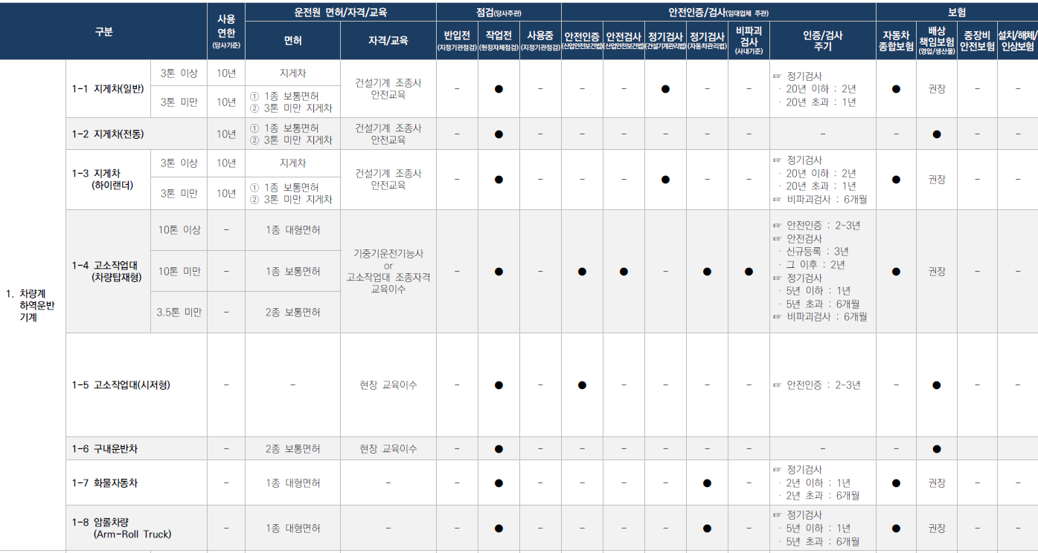
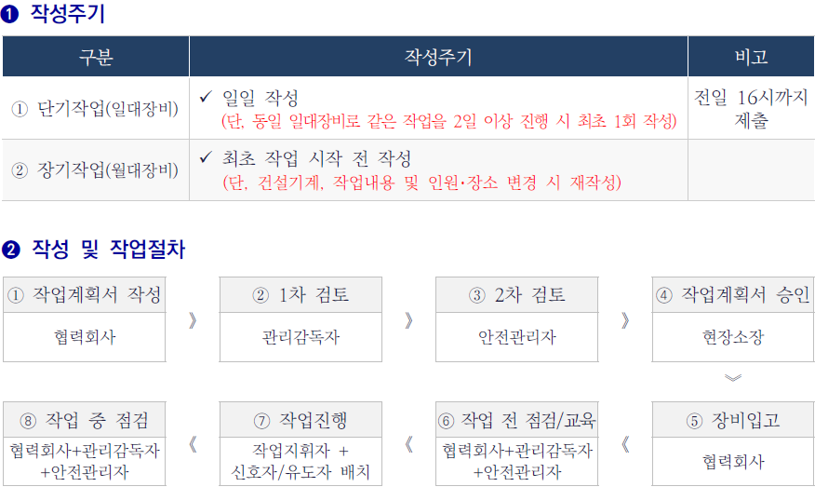
차량계 하역운반기계 작업계획서 | 결 재 | 작 성 | 검토 |  |  | 승 인
 |  | 협력사 | Hold Point 담당자 | 공사팀장 | 안전팀 | 현장소장

1. 관련근거 : 산업안전보건기준에 관한 규칙 제38조

2. 차량계 하역운반기계 종류 및 필요서류

1. 지게차(일반)
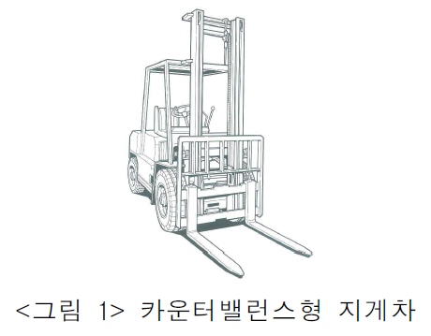
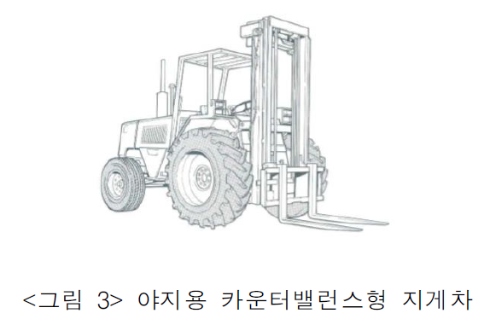
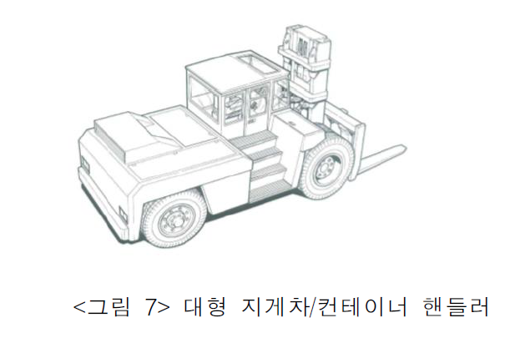
푸르지오스타셀라49현장
지게차 작업계획서 [산업안전보건기준에 관한 규칙 제38조]
 |  | 카운터밸런스형 지게차 |  |  |  |  |  |  |  |  |  |  | 야지용 카운터밸런스형 지게차 |  |  |  |  |  |  |  |  |  |  |  |  |  |  | 대형 지게차/컨테이너 핸들러

1. 작업개요
작업명 |  |  |  |  | 자재 하역작업 |  |  |  |  |  |  |  |  |  |  |  |  |  |  |  |  | 작성일자 |  |  |  |  |  | 2026년 |  |  |  |  |  | 5월 |  | 28일
작업기간 |  |  |  |  |  | 2026년 |  |  | 6월 |  | 1일 |  | ~ | 2026년 |  |  | 6월 |  | 30일 |  |  | 작업장소 |  |  |  |  |  | 지상1층
협력회사/인원 |  |  |  |  | 업체명 |  |  |  | ㈜부현전기 |  |  |  |  |  |  |  |  |  |  |  |  | 인원 |  |  |  |  |  | 2명

2. 운전원, 유도자 및 작업지휘자 현황
운전원 |  |  |  |  | 성 명 |  |  |  | 홍순태 |  |  |  |  |  |  |  |  |  |  |  |  | 자격/면허 |  |  |  | 건설기계조종사 면허(지게차)
 |  |  |  |  | 연락처 |  |  |  | 010-4555-8077 |  |  |  |  |  |  |  |  |  |  |  |  | 제한속도 |  |  |  | 10 |  |  |  |  |  |  |  |  |  |  | km/hr
 |  |  |  |  | 교육이수 |  |  |  |  |  | 특별교육 |  |  |  |  |  |  | 기초안전보건교육 |  |  |  |  |  |  |  |  |  | 건설기계 조종사 안전교육
신호자/유도자 |  |  |  |  | 성 명 |  |  |  | 전봉기 |  |  |  |  |  |  |  |  |  |  |  |  | 신호방법 |  |  |  |  |  | 수신호 |  |  |  | 무선 |  |  |  | 기타( )
 |  |  |  |  | 연락처 |  |  |  | 010-3407-7243 |  |  |  |  |  |  |  |  |  |  |  |  | 복장/도구 |  |  |  |  |  | 안전모/조끼 |  |  |  |  |  | 호각 |  |  |  | 신호봉
 |  |  |  |  | 교육이수 |  |  |  |  |  | 특별교육 |  |  |  |  |  |  | 기초안전보건교육 |  |  |  |  |  |  |  |  |  | 기타( )
작업지휘자 |  |  |  |  | 성 명 |  |  |  | 차광식 |  |  |  |  |  |  |  |  |  |  |  |  | 직 급 |  |  |  | 부장
 |  |  |  |  | 직 책 |  |  |  | 부장 |  |  |  |  |  |  |  |  |  |  |  |  | 연락처 |  |  |  | 010-9639-1364

3. 기계·장비 제원
장비명 |  |  |  |  | 카운터밸런스형 |  |  |  |  |  |  |  | 모델명 |  |  |  |  |  | 50DN-9VB |  |  |  |  |  |  |  | 등록번호 |  |  |  |  |  | 004다6990
제작연도 |  |  |  |  | 2024년 |  |  |  |  |  |  |  | 규 격 |  |  |  |  |  | 5ton |  |  |  |  |  |  |  | 등록업체명 |  |  |  |  |  | 민성중기
내구연한 초과 |  |  |  |  |  |  | 유 |  |  |  | 무 |  | 비파괴검사일시 |  |  |  |  |  |  |  |  |  |  |  |  |  | 검사 유효기간 |  |  |  |  |  | ~ | 2027년 |  |  | 3월 |  | 7일
구조변경 여부 |  |  |  |  |  |  | 유 |  |  |  | 무 |  | 개조·장치변경 |  |  |  |  |  |  |  | 유 |  |  |  | 무 |  | 보험 유효기간 |  |  |  |  |  | ~ | 2027년 |  |  | 3월 |  | 21일
주요제원 |  |  |  |  | 길이(전장) |  |  |  | 4510 |  |  | mm |  | 너비(폭) |  |  |  | 1740 |  |  | mm |  | 높이(전고) |  |  |  | 3025 |  |  | mm |  | 총 중량 |  |  |  | 7764.0 |  |  | kg
허용하중 (적재능력) |  |  |  |  | 하중중심 거리 |  |  |  |  |  | 전방 오버행 (LMC) |  |  |  |  |  | 마스트 경사각 |  |  |  |  |  |  |  | 마스트 높이 |  |  |  |  |  |  |  |  |  | 최소 선회반경
 |  |  |  |  |  |  |  |  |  |  |  |  |  |  |  |  | 전 |  |  |  | 후 |  |  |  | 최고 |  |  |  |  | 최저
11480 |  |  |  | kg |  |  |  |  | mm |  |  |  |  |  | mm |  | 8 |  |  | ° | 6 |  |  | ° | 6482 |  |  | mm |  | 3025 |  |  | mm |  | 2767 |  |  |  | mm
포크 크기 |  |  |  |  |  |  |  |  |  |  |  |  |  |  |  |  | 등판능력(부하) |  |  |  |  | 축간거리 |  |  |  |  | 축하중무부하(전륜) |  |  |  |  |  |  | 축하중무부하(후륜)
길이 |  | 1200mm |  |  | 폭 |  | 150mm |  |  |  | 높이 |  | 60mm |  |  |  | 17.5 |  |  | % |  | 2100 |  |  | mm |  | 3555 |  |  |  |  | kg |  | 4209 |  |  |  |  | kg

☞ 첨부서류 |  |  |  |  |  |  | 건설기계(자동차) 등록 원부 |  |  |  |  |  |  |  |  |  |  | 보험증서 |  |  |  |  |  | 운전원 면허증 |  |  |  |  |  |  | 장비제원표 |  |  |  |  |  | 체크리스트
 |  |  |  |  |  |  | 조종사 안전교육 이수증 |  |  |  |  |  |  |  |  |  |  | 안전인증서 |  |  |  |  |  | 안전검사합격증 |  |  |  |  |  |  | 비파괴검사서

4. 작업장소의 지형·지반 상태 등
지하매설물 조사 |  |  |  |  |  |  | 도시가스 : |  |  |  |  |  |  |  |  |  |  |  |  |  |  |  |  |  | 통신/전기 :
 |  |  |  |  |  |  | 상하수도 : |  |  |  |  |  |  |  |  |  |  |  |  |  |  |  |  |  | 기타( ) : |  |  |  |  |  |  |  |  |  |  |  | 없음
작업장소의 지형·지반 상태 |  |  |  |  | 지형 |  |  |  |  | 평지 |  |  |  | 경사 ( 1 : 1 ) |  |  |  |  | 지반상태 |  |  |  |  |  | 견고 |  |  |  | 연약 |  |  |  | 동결 |  |  |  | 기타( )
 |  |  |  |  | 지반 보강방법 |  |  |  |  |  |  |  | 철판설치 |  |  |  |  |  | 지반개량 |  |  |  |  |  | 성토 |  |  |  |  | 기타( ) |  |  |  |  |  |  | 해당없음
작업반경 내 출입금지 조지방법 |  |  |  |  |  |  |  |  |  |  |  |  | 접근방지 휀스 |  |  |  |  |  |  | 접근방지 로프 |  |  |  |  |  |  | 유도자 |  |  |  |  | 칼라콘 |  |  |  |  | 기타( )
가공전선 및 지장물 간섭 여부 |  |  |  |  |  |  |  |  |  |  |  |  | 있음(조치 : ) |  |  |  |  |  |  |  |  |  |  |  |  |  |  |  |  |  |  |  |  |  |  |  | 없음
작업장 출입구 근로자 접촉위험 여부 |  |  |  |  |  |  |  |  |  |  |  |  | 있음(조치 : 비상등, 비상벨 등 경보장치 설치) |  |  |  |  |  |  |  |  |  |  |  |  |  |  |  |  |  |  |  |  |  |  |  | 없음

5. 지게차 안전성 검토
안전성 검토 |  |  |  |  | = 화물의 중량(W) × 전차륜에서 화물의 중심선까지의 최단거리(a) < (차량의 중량(G) × 전차륜에서 차량의 중심까지의 최단거리(b)) × 70%
중량물 품명 |  |  |  |  | 운반 횟수 |  |  | 화물의 규격 |  |  |  |  |  |  |  |  | 화물의 중량(W) |  |  |  |  | 화물 중심까지 최단거리(a) |  |  |  |  | 차량의 중량(G) |  |  |  |  | 차량 중심까지 최단거리(b) |  |  |  |  | 검토결과
 |  |  |  |  |  |  |  | 폭(W) |  |  | 길이(L) |  |  | 높이(H)
고소작업대 |  |  |  |  | 1 |  | 회 | 0.7 |  | m | 1.6 |  | m | 7.6 |  | m | 1170kg |  |  |  |  | 500mm |  |  |  |  | 7764kg |  |  |  |  | 1138mm |  |  |  |  | OK
인양함 |  |  |  |  | 1 |  | 회 | 2.0 |  | m | 2.0 |  | m | 1.5 |  | m | 1000kg |  |  |  |  | 500mm |  |  |  |  | 7764kg |  |  |  |  | 1138mm |  |  |  |  | OK
 |  |  |  |  |  |  | 회 |  |  | m |  |  | m |  |  | m |  |  |  |  |  |  |  |  |  |  | - |  |  |  |  | - |  |  |  |  | -
 |  |  |  |  |  |  | 회 |  |  | m |  |  | m |  |  | m |  |  |  |  |  |  |  |  |  |  | - |  |  |  |  | - |  |  |  |  | -
 |  |  |  |  |  |  | 회 |  |  | m |  |  | m |  |  | m |  |  |  |  |  |  |  |  |  |  | - |  |  |  |  | - |  |  |  |  | -
 |  |  |  |  |  |  | 회 |  |  | m |  |  | m |  |  | m |  |  |  |  |  |  |  |  |  |  | - |  |  |  |  | - |  |  |  |  | -
 |  |  |  |  |  |  | 회 |  |  | m |  |  | m |  |  | m |  |  |  |  |  |  |  |  |  |  | - |  |  |  |  | - |  |  |  |  | -
 |  |  |  |  |  |  | 회 |  |  | m |  |  | m |  |  | m |  |  |  |  |  |  |  |  |  |  | - |  |  |  |  | - |  |  |  |  | -
☞ 화물 중심까지 ☞ 최단거리 |  |  |  |  | • 하중중심에 화물의 무게중심이 위치할 경우 "하중중심 거리 + 전방 오버행(LMC)" 수치 입력
 |  |  |  |  | • 하중중심에 화물의 무게중심이 위치하지 않은 경우 "화물 중심거리(실측치수) + 전방 오버행(LMC)" 입력
☞ 차량 중심까지 ☞ 최단거리 |  |  |  |  | • 무부하시 전륜/후륜 축하중 비율을 통해 거리 "자동계산" (제조사에서 차량 중심까지 최단거리 제공 시 "제조사 수치" 수동 입력)
 |  |  |  |  | • 무부하시 전륜/후륜 축하중 데이터 미 제공시 → 차량 중심까지 최단거리 = 축간거리 × 0.6 적용
적재 상태 |  |  | 화물 최대 적재높이 |  |  |  |  |  |  | 7.6 |  |  | m | 운행대수/통로 최소여유폭 |  |  |  |  |  |  |  |  | 1대 |  |  | 0.60m |  |  | 화물 최대 적재너비 |  |  |  |  |  |  |  | 2.0 |  |  | m
 |  |  | 운행통로 최소 높이 |  |  |  |  |  |  | 5.0 |  |  | m | 운전자 시야 확보 |  |  |  |  |  |  |  |  | 적정 |  |  |  | 불량 |  | 운행통로 최소 너비 |  |  |  |  |  |  |  | 5.0 |  |  | m
 |  |  | 검토결과 |  |  |  |  |  |  | NG |  |  |  | 적재물 고정상태 |  |  |  |  |  |  |  |  | 적정 |  |  |  | 불량 |  | 검토결과 |  |  |  |  |  |  |  | OK
참고자료 (출처 : KOSHA-GUIDE 지게차의 안전작업에 관한 기술지침)
<지게차의 안정조건>
전방 오버행(LMC)
☞ 화물 하중중심 거리가 멀어질수록 지게차의 적재능력이 줄어듬
<지게차 적재하중 및 하중곡선표>
하중중심 거리
☞ 운행지게차 2대의 최대 폭에 90cm 이상 여유 확보
☞ 운행지게차 최대 폭에 60cm 이상 여유 확보
<지게차 운행경로의 폭>
지게차 1대가 다니는 통로
지게차 2대가 다니는 통로
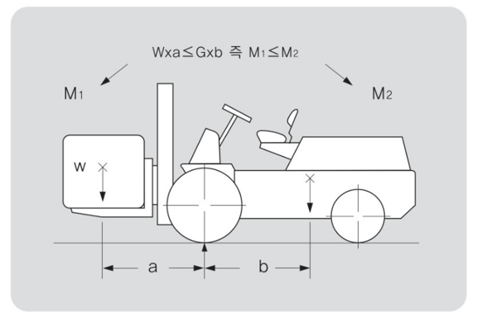 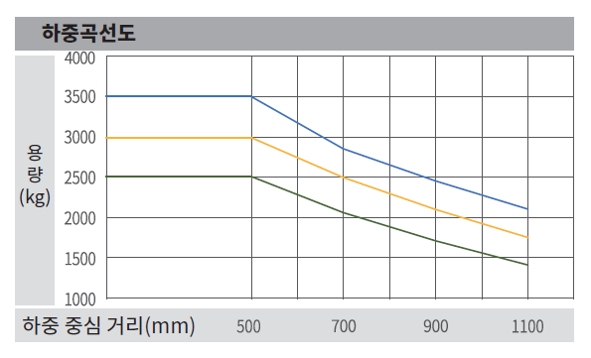

지상1층
1. 자재 하역작업
6. 건설기계의 운행경로 및 작업방법
운행경로 및 작업계획 도면
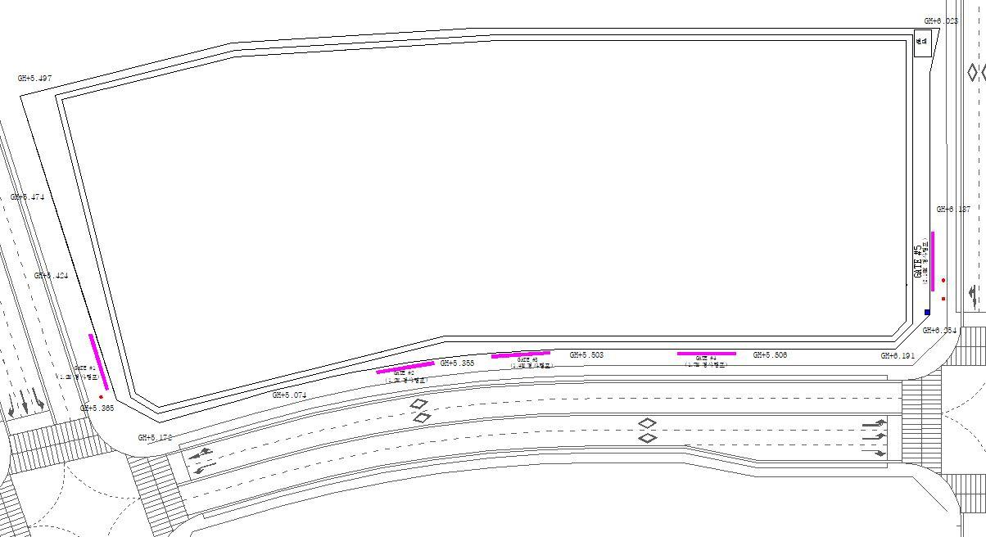
범례 |  |  |  | 작업지휘자 ★, 유도자 ▲, 작업원 ●, 장비 ▣
세부 작업순서 및 작업방법 |  |  |  |  |  |  |  |  |  | 중점 안전관리 사항
1.고소작업대 하역 |  |  |  |  |  |  |  |  |  | 1. 장비사용 입고시 신호수배치
 |  |  |  |  |  |  |  |  |  | 2. 고소작업대 하역 주변 근로자 접근통제 철저

재해 유형별 예방대책
① 추락위험 예방 안전대책
② 낙하위험 예방 안전대책 |  |  |  |  |  |  |  |  |  | 차량에서 고소작업대 하역시 포크위치 확인
③ 전도위험 예방 안전대책 |  |  |  |  |  |  |  |  |  | 중량물 중심 확인
④ 협착위험 예방 안전대책 |  |  |  |  |  |  |  |  |  | 신호수배치 및 주변 근로자 접근통제 실시
⑤ 붕괴위험 예방 안전대책 |  |  |  |  |  |  |  |  |  | 허가되지 않은 작업구역 작업 금지

7. 신호자/유도자 배치 검토

□ 신호자/유도자 필수 배치기준
① 지게차를 사용하는 하역운반 작업의 유도자
② 타워크레인, 이동식크레인, 크레인형 굴착기(크램쉘 등), 굴착기를 사용하는 중량물 취급작업의 신호자
③ 항타·항발기를 사용하는 작업의 신호자 및 유도자(건설기계 이동,회전 시 근로자 접촉위험이 있는 경우)
④ 펌프카를 사용하는 콘크리트 타설 작업 시 콘크리트믹서트럭의 후진을 유도하는 유도자
⑤ 고정식 스토퍼가 설치되지 않은 절성토 사면, 개구부 주변에서 덤프트럭 등의 하역작업 시 후진을 유도하는 유도자
⑥ 아스콘 포장 시 아스팔트피니셔로 덤프트럭 후진을 유도하는 유도자와 다짐 작업구간 근로자 접근을 통제하는 유도자

해당항목 박스에 "○" 표시
□ 유도자 필수 배치작업 이외 작업시 유도자 배치여부 검토

 | 건설기계 전도위험 |  |  |  |  |  |  |  |  |  | YES |  |  | 유도자 필수 배치 |  |  |  |  |  |  |  |  | ○

 |  |  |  |  |  |  |  |  |  |  | NO |  |  | 유도자 선택 배치
해당항목 박스에 "○" 표시

 | 건설기계 주행/작업중 |  |  |  |  |  |  |  |  | YES |  |  | 근로자 접근금지 시설 |  |  |  |  |  |  |  |  | YES |  |  | 근로자 접근금지 시설 필수 설치 |  |  |  |  |  |  |  |  |  |  |  |  | ○
 | 근로자와 접촉위험 |  |  |  |  |  |  |  |  |  |  |  | 설치 가능여부 |  |  |  |  |  |  |  |  |  |  |  | 유도자 선택 배치

 |  |  |  |  |  |  |  |  |  |  |  |  |  |  |  |  |  |  |  |  |  | NO |  |  | 유도자 필수 배치

 |  |  |  |  |  |  |  |  |  |  |  |  |  |  |  |  |  |  |  |  |  | NO |  |  | 건설기계 단독작업

8. 작업지휘자 확인 서명
본인은 위 작업에 대하여 「산업안전보건기준에 관한 규칙」 제39조에 의한 작업지휘자로 작업계획서 내용을 숙지하고 작업계획에 따른 작업 및 안전한 작업이 되도록 지휘할 것을 서명합니다.
확인서명 |  |  |  |  |  |  |  |  |  |  | (서명) |  |  |  |  |  |  |  |  | (서명) |  |  |  |  |  |  |  |  | (서명) |  |  |  |  |  |  |  |  | (서명)

9. 신호자/유도자 확인 서명
본인은 위 작업에 대하여 「산업안전보건기준에 관한 규칙」 제40조 및 제171~172조에 의한 유도자로 유도자의 업무 내용을 숙지하고 작업계획에 따라 안전하게 작업이 되도록 신호할 것을 서명합니다.
확인서명 |  |  |  |  | 유도자1 |  |  |  |  |  | (서명) |  |  | 유도자2 |  |  |  |  |  | (서명) |  |  | 신호수1 |  |  |  |  |  | (서명) |  |  | 신호수2 |  |  |  |  |  | (서명)

10. 근로자 안전교육 확인 서명
본인은 위 작업에 대하여 「산업안전보건기준에 관한 규칙」 제38조 제2항에 따라 작업계획서 내용에 대한 교육을 받았으며, 작업지휘자의 지시에 따라 안전수칙을 준수하여 안전하게 작업할 것을 서명합니다.
확인서명 |  |  |  |  |  |  |  |  |  |  | (서명) |  |  |  |  |  |  |  |  | (서명) |  |  |  |  |  |  |  |  | (서명) |  |  |  |  |  |  |  |  | (서명)
 |  |  |  |  |  |  |  |  |  |  | (서명) |  |  |  |  |  |  |  |  | (서명) |  |  |  |  |  |  |  |  | (서명) |  |  |  |  |  |  |  |  | (서명)

※ 안전관리자 검토의견

협력회사 소장 |  |  |  |  |  |  |  |  |  | 관리감독자 |  |  |  |  |  |  |  |  |  |  | 안전관리자 |  |  |  |  |  |  |  |  |  | 현장소장

지게차 점검 체크리스트
관리번호 : |  |  |  |  |  |  |  |  |  |  |  |  | 규격 : |  |  |  |  |  |  |  |  |  |  |  |  |  | 점검일자 :
점검항목 |  |  |  |  |  |  |  |  |  |  |  |  |  |  |  |  |  |  |  |  |  |  | 점검결과 |  |  |  |  |  | 조치사항
 |  |  |  |  |  |  |  |  |  |  |  |  |  |  |  |  |  |  |  |  |  |  | 적정 |  |  | 불량
 |  |  |  |  |  |  | 주요부위 이상 유무 (바퀴, 제동장치/조종장치, 하역장치/유압장치 등)
 |  |  |  |  |  |  | 지정된 운전자 장비 운행 여부 장비 미등록, 무보험 여부 확인
 |  |  |  |  |  |  | 전조등·후미등·방향지시기 기능의 이상 유무
 |  |  |  |  |  |  | 사이드미러(후사경) 부착·파손 여부
 |  |  |  |  |  |  | 후방카메라 및 경보장치(경보음·경광등) 기능의 이상 유무
 |  |  |  |  |  |  | 헤드가드 설치 여부 (최대하중의 2배를 견디는 구조)
 |  |  |  |  |  |  | 백레스트 설치 여부
 |  |  |  |  |  |  | 팔레트 이상 유무 (충분한 강도, 심산 손상/변형 또는 부식 여부)
 |  |  |  |  |  |  | 운전자 안전수칙 준수 여부 (승차석 탑승, 안전띠 착용, 운전석 이탈 시 조치 등)
 |  |  |  |  |  |  | 불법개조(포크 길이연장 등) 여부
[점검 주기] 현장 매뉴얼 상 자체정기점검 주기 [점검 절차] 협력회사 관리감독자가 장비운전원과 [점검 절차] 점검 후 대우 관리감독자·안전관리자에 [점검 절차] 제출·확인 |  |  |  |  |  |  |  |  |  |  |  |  |  |  |  |  | 점 검 자 |  | 장비운전원 |  |  |  |  |  |  |  |  |  |  |  |  |  |  |  |  |  | (서명)

 |  |  |  |  |  |  |  |  |  |  |  |  |  |  |  |  |  |  | 협력회사 |  |  |  |  |  |  |  |  |  |  |  |  |  |  |  |  |  | (서명)

 |  |  |  |  |  |  |  |  |  |  |  |  |  |  |  |  |  |  | 관리감독자 |  |  |  |  |  |  |  |  |  |  |  |  |  |  |  |  |  | (서명)

2. 지게차(전동)
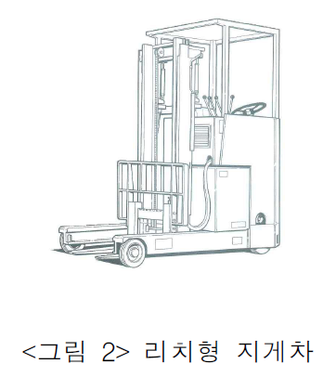
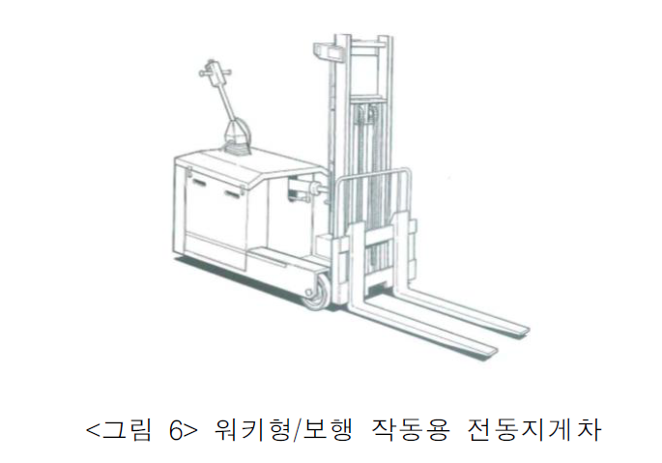
푸르지오스타셀라49현장
지게차(전동) 작업계획서 [산업안전보건기준에 관한 규칙 제38조]
 |  | 리치형 지게차 |  |  |  |  |  |  |  |  |  |  |  |  |  |  |  |  |  |  | 워키형/보행 작동용 전동지게차

1. 작업개요
작업명 |  |  |  |  | 테이블폼 설치/해체 작업 |  |  |  |  |  |  |  |  |  |  |  |  |  |  |  | 작성일자 |  |  |  |  |  | 2024년 |  |  |  |  |  | 12월 |  | 30일
작업기간 |  |  |  |  |  | 2025년 |  |  | 1월 |  | 1일 |  | ~ | 2025년 |  | 1월 |  | 31일 |  |  | 작업장소 |  |  |  |  |  | OOOO
협력회사/인원 |  |  |  |  | 업체명 |  |  |  | OO건설 |  |  |  |  |  |  |  |  |  |  |  | 인원 |  |  |  |  |  | 10명

2. 운전원, 유도자 및 작업지휘자 현황
운전원 |  |  |  |  | 성 명 |  |  |  | O O O |  |  |  |  |  |  |  |  |  |  |  | 자격/면허 |  |  |  | 건설기계조종사 면허(3톤 미만 지게차)
 |  |  |  |  | 연락처 |  |  |  | 000-0000-0000 |  |  |  |  |  |  |  |  |  |  |  | 제한속도 |  |  |  | 10 |  |  |  |  |  |  |  |  |  |  | km/hr
 |  |  |  |  | 교육이수 |  |  |  |  |  | 특별교육 |  |  |  |  |  | 기초안전보건교육 |  |  |  |  |  |  |  |  |  | 건설기계 조종사 안전교육
신호자/유도자 |  |  |  |  | 성 명 |  |  |  | O O O |  |  |  |  |  |  |  |  |  |  |  | 신호방법 |  |  |  |  |  | 수신호 |  |  |  | 무선 |  |  |  | 기타( )
 |  |  |  |  | 연락처 |  |  |  | 000-0000-0000 |  |  |  |  |  |  |  |  |  |  |  | 복장/도구 |  |  |  |  |  | 안전모/조끼 |  |  |  |  |  | 호각 |  |  |  | 신호봉
 |  |  |  |  | 교육이수 |  |  |  |  |  | 특별교육 |  |  |  |  |  | 기초안전보건교육 |  |  |  |  |  |  |  |  |  | 기타( )
작업지휘자 |  |  |  |  | 성 명 |  |  |  | O O O |  |  |  |  |  |  |  |  |  |  |  | 직 급 |  |  |  | OO
 |  |  |  |  | 직 책 |  |  |  | OO |  |  |  |  |  |  |  |  |  |  |  | 연락처 |  |  |  | 000-0000-0000

3. 기계·장비 제원
장비명 |  |  |  |  | 리치형 지게차 |  |  |  |  |  |  |  | 제조사 |  |  |  |  | OO기계 |  |  |  |  |  |  |  | 모델명 |  |  |  |  |  | SBR-25
제작연도 |  |  |  |  | 2024년 |  |  |  |  |  |  |  | 규 격 |  |  |  |  | 2.5ton |  |  |  |  |  |  |  | 등록업체명 |  |  |  |  |  | OO중기
내구연한 초과 |  |  |  |  |  |  | 유 |  |  |  | 무 |  | 비파괴검사일시 |  |  |  |  |  |  |  |  |  |  |  |  | 검사 유효기간 |  |  |  |  |  | ~ | 2024년 |  |  | 12월 |  | 25일
구조변경 여부 |  |  |  |  |  |  | 유 |  |  |  | 무 |  | 개조·장치변경 |  |  |  |  |  |  | 유 |  |  |  | 무 |  | 보험 유효기간 |  |  |  |  |  | ~ | 2024년 |  |  | 12월 |  | 25일
주요제원 |  |  |  |  | 길이(전장) |  |  |  | 1920 |  |  | mm |  | 너비(폭) |  |  | 1140 |  |  | mm |  | 높이(전고) |  |  |  | 2052 |  |  | mm |  | 총 중량 |  |  |  | 2860.0 |  |  | kg
허용하중 (적재능력) |  |  |  |  | 최대 인상높이 |  |  |  |  |  | 등판능력(부하) |  |  |  |  | 최소 선회반경 |  |  |  |  |  | 축간거리 |  |  |  |  |  | 포크 크기
 |  |  |  |  |  |  |  |  |  |  |  |  |  |  |  |  |  |  |  |  |  |  |  |  |  |  |  | 길이 |  |  |  | 폭 |  |  |  | 높이
2500 |  |  |  | kg | 3000 |  |  |  | mm |  | 9.5 |  |  |  | % | 1895 |  |  |  | mm |  | 1542 |  |  |  | mm |  | 1030mm |  |  |  | 100mm |  |  |  | 40mm

☞ 첨부서류 |  |  |  |  |  |  | 건설기계(자동차) 등록 원부 |  |  |  |  |  |  |  |  |  | 보험증서 |  |  |  |  |  | 운전원 면허증 |  |  |  |  |  |  | 장비제원표 |  |  |  |  |  | 체크리스트
 |  |  |  |  |  |  | 조종사 안전교육 이수증 |  |  |  |  |  |  |  |  |  | 안전인증서 |  |  |  |  |  | 안전검사합격증 |  |  |  |  |  |  | 비파괴검사서

4. 작업장소의 지형·지반 상태 등
지하매설물 조사 |  |  |  |  |  |  | 도시가스 : |  |  |  |  |  |  | 통신/전기 : |  |  |  |  |  | 상하수도 : |  |  |  |  |  |  | 기타( ) : |  |  |  |  |  |  |  |  | 없음
작업장소의 지형·지반 상태 |  |  |  |  | 지형 |  |  |  |  | 평지 |  |  |  | 경사 ( 1 : 1 ) |  |  |  | 지반상태 |  |  |  |  |  | 견고 |  |  |  | 연약 |  |  |  | 동결 |  |  |  | 기타( )
 |  |  |  |  | 지반 보강방법 |  |  |  |  |  |  |  | 철판설치 |  |  |  |  | 지반개량 |  |  |  |  |  | 성토 |  |  |  |  | 기타( ) |  |  |  |  |  |  | 해당없음
작업반경 내 출입금지 조지방법 |  |  |  |  |  |  |  |  |  |  |  |  | 접근방지 휀스 |  |  |  |  |  | 접근방지 로프 |  |  |  |  |  |  | 유도자 |  |  |  |  | 칼라콘 |  |  |  |  | 기타( )
가공전선 및 지장물 간섭 여부 |  |  |  |  |  |  |  |  |  |  |  |  | 있음(조치 : ) |  |  |  |  |  |  |  |  |  |  |  |  |  |  |  |  |  |  |  |  |  |  | 없음
작업장 출입구 근로자 접촉위험 여부 |  |  |  |  |  |  |  |  |  |  |  |  | 있음(조치 : 비상등, 비상벨 등 경보장치 설치) |  |  |  |  |  |  |  |  |  |  |  |  |  |  |  |  |  |  |  |  |  |  | 없음

5. 지게차 안전성 검토
안전성 검토 |  |  |  |  | = 화물의 중량 < 지게차 허용하중(적재능력) × 70%
품명 |  |  |  |  | 화물의 규격 |  |  |  |  |  |  |  |  | 단위 중량 |  |  |  | 1회 운반 수량 |  |  |  | 1회 운반 중량 |  |  |  |  | 운반 횟수 |  |  |  | 허용하중 (적재능력) |  |  |  |  | 검토 결과
 |  |  |  |  | 폭(W) |  |  | 길이(L) |  |  | 높이(H)
테이블 폼 |  |  |  |  | 2.4 |  | m | 2.4 |  | m | 3.0 |  | m | 206 |  | kg |  | 1 |  | ea |  | 206 |  |  | kg |  | 20 |  |  | 회 | 2500 |  |  | kg |  | OK
DH 보 |  |  |  |  | 4.2 |  | m | 0.7 |  | m | 0.7 |  | m | 300 |  | kg |  | 1 |  | ea |  | 300 |  |  | kg |  | 10 |  |  | 회 | 2500 |  |  | kg |  | OK
 |  |  |  |  |  |  | m |  |  | m |  |  | m |  |  | kg |  |  |  | ea |  | 0 |  |  | kg |  |  |  |  | 회 |  |  |  | kg |  | -
 |  |  |  |  |  |  | m |  |  | m |  |  | m |  |  | kg |  |  |  | ea |  | 0 |  |  | kg |  |  |  |  | 회 |  |  |  | kg |  | -
 |  |  |  |  |  |  | m |  |  | m |  |  | m |  |  | kg |  |  |  | ea |  | 0 |  |  | kg |  |  |  |  | 회 |  |  |  | kg |  | -
 |  |  |  |  |  |  | m |  |  | m |  |  | m |  |  | kg |  |  |  | ea |  | 0 |  |  | kg |  |  |  |  | 회 |  |  |  | kg |  | -
 |  |  |  |  |  |  | m |  |  | m |  |  | m |  |  | kg |  |  |  | ea |  | 0 |  |  | kg |  |  |  |  | 회 |  |  |  | kg |  | -
 |  |  |  |  |  |  | m |  |  | m |  |  | m |  |  | kg |  |  |  | ea |  | 0 |  |  | kg |  |  |  |  | 회 |  |  |  | kg |  | -
 |  |  |  |  |  |  | m |  |  | m |  |  | m |  |  | kg |  |  |  | ea |  | 0 |  |  | kg |  |  |  |  | 회 |  |  |  | kg |  | -
 |  |  |  |  |  |  | m |  |  | m |  |  | m |  |  | kg |  |  |  | ea |  | 0 |  |  | kg |  |  |  |  | 회 |  |  |  | kg |  | -
적재 상태 |  |  | 화물 최대 적재높이 |  |  |  |  |  |  | 3.0 |  |  | m | 운행대수/통로 최소 여유폭 |  |  |  |  |  |  |  | 1대 |  |  | 0.60m |  |  | 화물 최대 적재너비 |  |  |  |  |  |  |  | 4.2 |  |  | m
 |  |  | 운행통로 최소 높이 |  |  |  |  |  |  | 5.0 |  |  | m | 운전자 시야 확보 |  |  |  |  |  |  |  | 적정 |  |  |  | 불량 |  | 운행통로 최소 너비 |  |  |  |  |  |  |  | 10.0 |  |  | m
 |  |  | 검토결과 |  |  |  |  |  |  | OK |  |  |  | 적재물 고정상태 |  |  |  |  |  |  |  | 적정 |  |  |  | 불량 |  | 검토결과 |  |  |  |  |  |  |  | OK
참고자료 (출처 : KOSHA-GUIDE 지게차의 안전작업에 관한 기술지침)
전방 오버행(LMC)
☞ 화물 하중중심 거리가 멀어질수록 지게차의 적재능력이 줄어듬
<지게차 적재하중 및 하중곡선표>
하중중심 거리
☞ 운행지게차 2대의 최대 폭에 90cm 이상 여유 확보
☞ 운행지게차 최대 폭에 60cm 이상 여유 확보
<지게차 운행경로의 폭>
지게차 1대가 다니는 통로
지게차 2대가 다니는 통로

6. 건설기계의 운행경로 및 작업방법
운행경로 및 작업계획 도면

범례 |  |  |  | 작업지휘자 ★, 유도자 ▲, 작업원 ●, 장비 ▣
세부 작업순서 및 작업방법 |  |  |  |  |  |  |  |  |  | 중점 안전관리 사항

재해 유형별 안전대책
① 추락위험 예방 안전대책
② 낙하위험 예방 안전대책
③ 전도위험 예방 안전대책
④ 협착위험 예방 안전대책
⑤ 붕괴위험 예방 안전대책

7. 신호자/유도자 배치 검토

□ 신호자/유도자 필수 배치기준
① 지게차를 사용하는 하역운반 작업의 유도자
② 타워크레인, 이동식크레인, 크레인형 굴착기(크램쉘 등), 굴착기를 사용하는 중량물 취급작업의 신호자
③ 항타·항발기를 사용하는 작업의 신호자 및 유도자(건설기계 이동,회전 시 근로자 접촉위험이 있는 경우)
④ 펌프카를 사용하는 콘크리트 타설 작업 시 콘크리트믹서트럭의 후진을 유도하는 유도자
⑤ 고정식 스토퍼가 설치되지 않은 절성토 사면, 개구부 주변에서 덤프트럭 등의 하역작업 시 후진을 유도하는 유도자
⑥ 아스콘 포장 시 아스팔트피니셔로 덤프트럭 후진을 유도하는 유도자와 다짐 작업구간 근로자 접근을 통제하는 유도자

해당항목 박스에 "○" 표시
□ 유도자 필수 배치작업 이외 작업시 유도자 배치여부 검토

 | 건설기계 전도위험 |  |  |  |  |  |  |  |  |  | YES |  |  | 유도자 필수 배치 |  |  |  |  |  |  |  | ○

 |  |  |  |  |  |  |  |  |  |  | NO |  |  | 유도자 선택 배치
해당항목 박스에 "○" 표시

 | 건설기계 주행/작업중 |  |  |  |  |  |  |  |  | YES |  |  | 근로자 접근금지 시설 |  |  |  |  |  |  |  | YES |  |  | 근로자 접근금지 시설 필수 설치 |  |  |  |  |  |  |  |  |  |  |  |  | ○
 | 근로자와 접촉위험 |  |  |  |  |  |  |  |  |  |  |  | 설치 가능여부 |  |  |  |  |  |  |  |  |  |  | 유도자 선택 배치

 |  |  |  |  |  |  |  |  |  |  |  |  |  |  |  |  |  |  |  |  | NO |  |  | 유도자 필수 배치

 |  |  |  |  |  |  |  |  |  |  |  |  |  |  |  |  |  |  |  |  | NO |  |  | 건설기계 단독작업

8. 작업지휘자 확인 서명
본인은 위 작업에 대하여 「산업안전보건기준에 관한 규칙」 제39조에 의한 작업지휘자로 작업계획서 내용을 숙지하고 작업계획에 따른 작업 및 안전한 작업이 되도록 지휘할 것을 서명합니다.
확인서명 |  |  |  |  |  |  |  |  |  |  | (서명) |  |  |  |  |  |  |  | (서명) |  |  |  |  |  |  |  |  | (서명) |  |  |  |  |  |  |  |  | (서명)

9. 신호자/유도자 확인 서명
본인은 위 작업에 대하여 「산업안전보건기준에 관한 규칙」 제40조 및 제171~172조에 의한 유도자로 유도자의 업무 내용을 숙지하고 작업계획에 따라 안전하게 작업이 되도록 신호할 것을 서명합니다.
확인서명 |  |  |  |  | 유도자1 |  |  |  |  |  | (서명) |  |  | 유도자2 |  |  |  |  | (서명) |  |  | 신호수1 |  |  |  |  |  | (서명) |  |  | 신호수2 |  |  |  |  |  | (서명)

10. 근로자 안전교육 확인 서명
본인은 위 작업에 대하여 「산업안전보건기준에 관한 규칙」 제38조 제2항에 따라 작업계획서 내용에 대한 교육을 받았으며, 작업지휘자의 지시에 따라 안전수칙을 준수하여 안전하게 작업할 것을 서명합니다.
확인서명 |  |  |  |  |  |  |  |  |  |  | (서명) |  |  |  |  |  |  |  | (서명) |  |  |  |  |  |  |  |  | (서명) |  |  |  |  |  |  |  |  | (서명)
 |  |  |  |  |  |  |  |  |  |  | (서명) |  |  |  |  |  |  |  | (서명) |  |  |  |  |  |  |  |  | (서명) |  |  |  |  |  |  |  |  | (서명)

※ 안전관리자 검토의견

협력회사 소장 |  |  |  |  |  |  |  | (서명) |  | 관리감독자 |  |  |  |  |  |  |  | (서명) |  | 안전관리자 |  |  |  |  |  |  |  | (서명) |  | 현장소장 |  |  |  |  |  |  |  | (서명)

지게차 점검 체크리스트
관리번호 : |  |  |  |  |  |  |  |  |  |  |  |  | 규격 : |  |  |  |  |  |  |  |  |  |  |  |  | 점검일자 :
점검항목 |  |  |  |  |  |  |  |  |  |  |  |  |  |  |  |  |  |  |  |  |  | 점검결과 |  |  |  |  |  | 조치사항
 |  |  |  |  |  |  |  |  |  |  |  |  |  |  |  |  |  |  |  |  |  | 적정 |  |  | 불량
 |  |  |  |  |  |  | 주요부위 이상 유무 (바퀴, 제동장치/조종장치, 하역장치/유압장치 등)
 |  |  |  |  |  |  | 지정된 운전자 장비 운행 여부 장비 미등록, 무보험 여부 확인
 |  |  |  |  |  |  | 전조등·후미등·방향지시기 기능의 이상 유무
 |  |  |  |  |  |  | 사이드미러(후사경) 부착·파손 여부
 |  |  |  |  |  |  | 후방카메라 및 경보장치(경보음·경광등) 기능의 이상 유무
 |  |  |  |  |  |  | 헤드가드 설치 여부 (최대하중의 2배를 견디는 구조)
 |  |  |  |  |  |  | 백레스트 설치 여부
 |  |  |  |  |  |  | 팔레트 이상 유무 (충분한 강도, 심산 손상/변형 또는 부식 여부)
 |  |  |  |  |  |  | 운전자 안전수칙 준수 여부 (승차석 탑승, 안전띠 착용, 운전석 이탈 시 조치 등)
 |  |  |  |  |  |  | 불법개조(포크 길이연장 등) 여부
[점검 주기] 현장 매뉴얼 상 자체정기점검 주기 [점검 절차] 협력회사 관리감독자가 장비운전원과 [점검 절차] 점검 후 대우 관리감독자·안전관리자에 [점검 절차] 제출·확인 |  |  |  |  |  |  |  |  |  |  |  |  |  |  |  | 점 검 자 |  | 장비운전원 |  |  |  |  |  |  |  |  |  |  |  |  |  |  |  |  |  | (서명)

 |  |  |  |  |  |  |  |  |  |  |  |  |  |  |  |  |  | 협력회사 |  |  |  |  |  |  |  |  |  |  |  |  |  |  |  |  |  | (서명)

 |  |  |  |  |  |  |  |  |  |  |  |  |  |  |  |  |  | 관리감독자 |  |  |  |  |  |  |  |  |  |  |  |  |  |  |  |  |  | (서명)

3. 지게차(하이랜더)
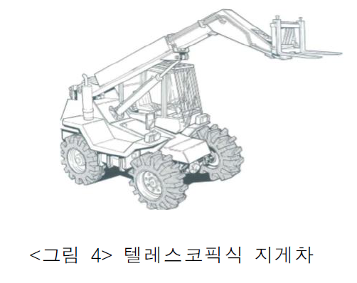
푸르지오스타셀라49현장
지게차(하이랜더) 작업계획서 [산업안전보건기준에 관한 규칙 제38조]
 |  | 텔레스코픽식 지게차 (하이랜더)

1. 작업개요
작업명 |  |  |  |  | 조적파렛트 양중작업 |  |  |  |  |  |  |  |  |  |  |  |  |  |  |  | 작성일자 |  |  |  |  |  | 2024년 |  |  |  |  |  | 10월 |  | 23일
작업기간 |  |  |  |  |  | 2025년 |  |  | 1월 |  | 13일 |  | ~ | 2025년 |  | 1월 |  | 14일 |  |  | 작업장소 |  |  |  |  |  | OOOO
협력회사/인원 |  |  |  |  | 업체명 |  |  |  | OO건설 |  |  |  |  |  |  |  |  |  |  |  | 인원 |  |  |  |  |  | 4명

2. 운전원, 유도자 및 작업지휘자 현황
운전원 |  |  |  |  | 성 명 |  |  |  | O O O |  |  |  |  |  |  |  |  |  |  |  | 자격/면허 |  |  |  | 건설기계조종사 면허(지게차)
 |  |  |  |  | 연락처 |  |  |  | 000-0000-0000 |  |  |  |  |  |  |  |  |  |  |  | 제한속도 |  |  |  | 10 |  |  |  |  |  |  |  |  |  |  | km/hr
 |  |  |  |  | 교육이수 |  |  |  |  |  | 특별교육 |  |  |  |  |  | 기초안전보건교육 |  |  |  |  |  |  |  |  |  | 건설기계 조종사 안전교육
신호자/유도자 |  |  |  |  | 성 명 |  |  |  | O O O |  |  |  |  |  |  |  |  |  |  |  | 신호방법 |  |  |  |  |  | 수신호 |  |  |  | 무선 |  |  |  | 기타( )
 |  |  |  |  | 연락처 |  |  |  | 000-0000-0000 |  |  |  |  |  |  |  |  |  |  |  | 복장/도구 |  |  |  |  |  | 안전모/조끼 |  |  |  |  |  | 호각 |  |  |  | 신호봉
 |  |  |  |  | 교육이수 |  |  |  |  |  | 특별교육 |  |  |  |  |  | 기초안전보건교육 |  |  |  |  |  |  |  |  |  | 기타( )
작업지휘자 |  |  |  |  | 성 명 |  |  |  | O O O |  |  |  |  |  |  |  |  |  |  |  | 직 급 |  |  |  | OO
 |  |  |  |  | 직 책 |  |  |  | OO |  |  |  |  |  |  |  |  |  |  |  | 연락처 |  |  |  | 000-0000-0000

3. 기계·장비 제원
장비명 |  |  |  |  | 텔레스코픽식 지게차 |  |  |  |  |  |  |  | 모델명 |  |  |  |  | MRT3570 |  |  |  |  |  |  |  | 등록번호 |  |  |  |  |  | 00O0000
제작연도 |  |  |  |  | 2024년 |  |  |  |  |  |  |  | 규 격 |  |  |  |  | 7ton |  |  |  |  |  |  |  | 등록업체명 |  |  |  |  |  | OO중기
내구연한 초과 |  |  |  |  |  |  | 유 |  |  |  | 무 |  | 비파괴검사일시 |  |  |  |  | 2024년 |  |  |  | 8월 |  | 25일 |  | 검사 유효기간 |  |  |  |  |  | ~ | 2024년 |  |  | 12월 |  | 25일
구조변경 여부 |  |  |  |  |  |  | 유 |  |  |  | 무 |  | 개조·장치변경 |  |  |  |  |  |  | 유 |  |  |  | 무 |  | 보험 유효기간 |  |  |  |  |  | ~ | 2024년 |  |  | 12월 |  | 25일
장비규격(mm) |  |  |  |  |  |  |  | 장비중량 (kg) |  |  |  | 최대인양 능력(kg) |  |  | 최대인양 높이(mm) |  |  |  |  | 최대인양 거리(mm) |  |  |  |  | 포크 크기(mm) |  |  |  |  |  |  |  |  | 포크 경사각
길이 |  |  | 폭 |  | 높이 |  |  |  |  |  |  |  |  |  |  |  |  |  |  |  |  |  |  |  | 길이 |  |  | 폭 |  |  | 높이 |  |  | 전 |  |  | 후
8720 |  |  | 2490 |  | 3185 |  |  | 19500 |  |  |  | 4000 |  |  | 20000 |  |  |  |  | 17100 |  |  |  |  | 1200 |  |  | 50 |  |  | 150 |  |  | 40 |  | ° | 140 |  | °

☞ 첨부서류 |  |  |  |  |  |  | 건설기계(자동차) 등록 원부 |  |  |  |  |  |  |  |  |  | 보험증서 |  |  |  |  |  | 운전원 면허증 |  |  |  |  |  |  | 장비제원표 |  |  |  |  |  | 체크리스트
 |  |  |  |  |  |  | 조종사 안전교육 이수증 |  |  |  |  |  |  |  |  |  | 안전인증서 |  |  |  |  |  | 안전검사합격증 |  |  |  |  |  |  | 비파괴검사서

4. 작업장소의 지형·지반 상태 등
지하매설물 조사 |  |  |  |  |  |  | 도시가스 : |  |  |  |  |  |  |  |  |  |  |  |  |  |  |  |  | 통신/전기 :
 |  |  |  |  |  |  | 상하수도 : |  |  |  |  |  |  |  |  |  |  |  |  |  |  |  |  | 기타( ) : |  |  |  |  |  |  |  |  |  |  |  | 없음
작업장소의 지형·지반 상태 |  |  |  |  | 지형 |  |  |  |  | 평지 |  |  |  | 경사 ( 1 : 1 ) |  |  |  | 지반상태 |  |  |  |  |  | 견고 |  |  |  | 연약 |  |  |  | 동결 |  |  |  | 기타( )
 |  |  |  |  | 지반 보강방법 |  |  |  |  |  |  |  | 철판설치 |  |  |  |  | 지반개량 |  |  |  |  |  | 성토 |  |  |  |  | 기타( ) |  |  |  |  |  |  | 해당없음
작업반경 내 출입금지 조지방법 |  |  |  |  |  |  |  |  |  |  |  |  | 접근방지 휀스 |  |  |  |  |  | 접근방지 로프 |  |  |  |  |  |  | 유도자 |  |  |  |  | 칼라콘 |  |  |  |  | 기타( )
가공전선 및 지장물 간섭 여부 |  |  |  |  |  |  |  |  |  |  |  |  | 있음(조치 : ) |  |  |  |  |  |  |  |  |  |  |  |  |  |  |  |  |  |  |  |  |  |  | 없음
작업장 출입구 근로자 접촉위험 여부 |  |  |  |  |  |  |  |  |  |  |  |  | 있음(조치 : 비상등, 비상벨 등 경보장치 설치) |  |  |  |  |  |  |  |  |  |  |  |  |  |  |  |  |  |  |  |  |  |  | 없음

5. 지게차 안전성 검토
 | 1) 중량물 및 적재능력 검토
안전성 검토 산식 |  |  |  |  | = 화물의 중량 < 인양높이와 인양거리에 따른 인양능력 × 85%
중량물 품명 |  |  |  |  | 운반 횟수 |  |  | 화물의 규격 |  |  |  |  |  |  |  | 화물중량 |  |  |  |  | 인양높이 |  |  |  |  | 인양거리 |  |  |  |  | 인양능력 |  |  |  |  | 검토결과
 |  |  |  |  |  |  |  | 폭(W) |  |  | 길이(L) |  |  | 높이(H)
조적파렛트 |  |  |  |  | 5 |  | 회 | 1.0 |  | m | 1.0 |  | m | 1.0 | m | 1900kg |  |  |  |  | 12000mm |  |  |  |  | 10000mm |  |  |  |  | 2500kg |  |  |  |  | OK
 |  |  |  |  |  |  | 회 |  |  | m |  |  | m |  | m |  |  |  |  |  |  |  |  |  |  |  |  |  |  |  |  |  |  |  |  | -
 |  |  |  |  |  |  | 회 |  |  | m |  |  | m |  | m |  |  |  |  |  |  |  |  |  |  |  |  |  |  |  |  |  |  |  |  | -
 |  |  |  |  |  |  | 회 |  |  | m |  |  | m |  | m |  |  |  |  |  |  |  |  |  |  |  |  |  |  |  |  |  |  |  |  | -
 |  |  |  |  |  |  | 회 |  |  | m |  |  | m |  | m |  |  |  |  |  |  |  |  |  |  |  |  |  |  |  |  |  |  |  |  | -
 |  |  |  |  |  |  | 회 |  |  | m |  |  | m |  | m |  |  |  |  |  |  |  |  |  |  |  |  |  |  |  |  |  |  |  |  | -
 |  |  |  |  |  |  | 회 |  |  | m |  |  | m |  | m |  |  |  |  |  |  |  |  |  |  |  |  |  |  |  |  |  |  |  |  | -
 |  |  |  |  |  |  | 회 |  |  | m |  |  | m |  | m |  |  |  |  |  |  |  |  |  |  |  |  |  |  |  |  |  |  |  |  | -
참고자료 (하이랜더 제원표 및 로드차트)
Example)
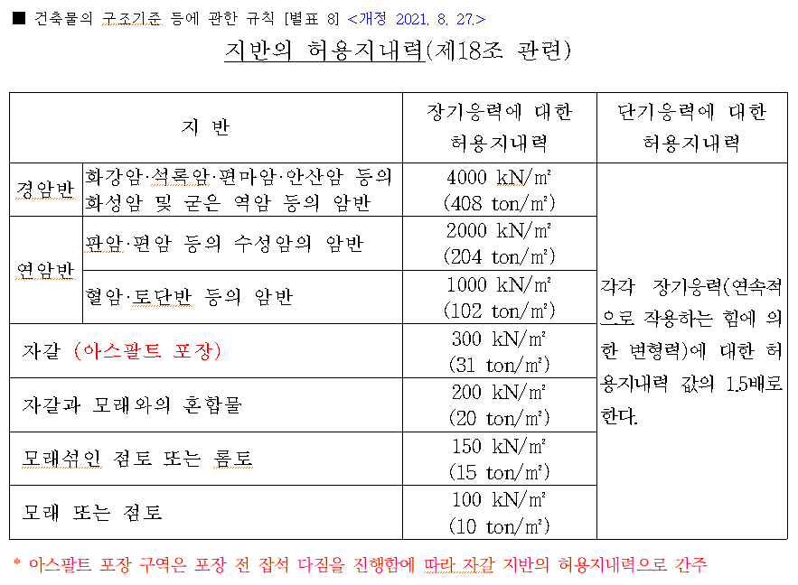
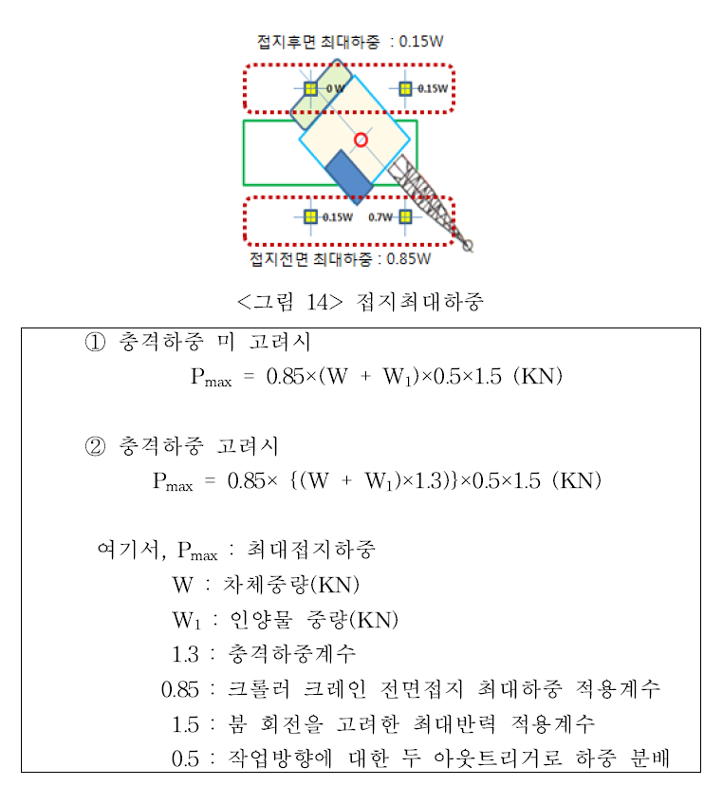
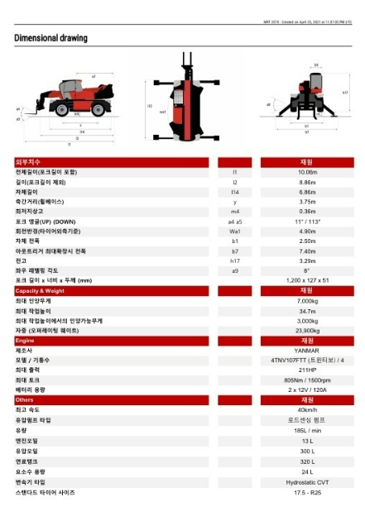 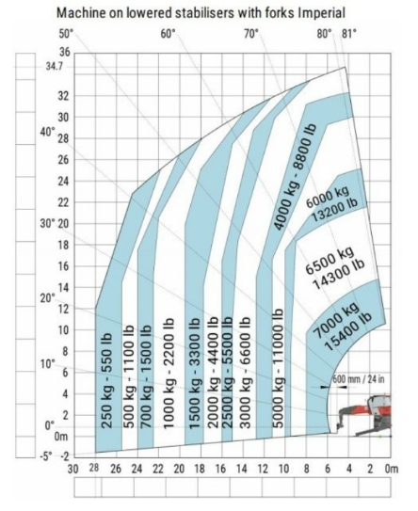
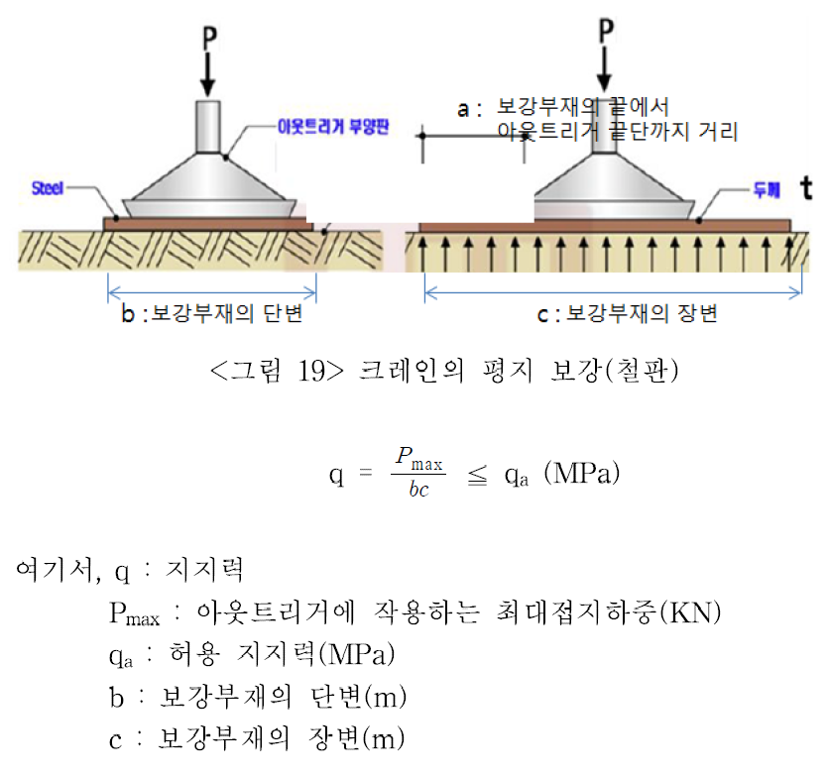
☞ 제원표를 통해 인양높이와 거리에 따른 인양능력 반드시 확인

 | 2) 지반 허용지내력 검토
안전성 검토 |  |  |  |  | = 최대접지압 < 지반지내력
건설기계 중량 |  |  |  |  | 최대인양중량 |  |  |  |  |  | 접지면적 (아웃트리거 받침판) |  |  |  |  |  |  |  |  |  |  |  |  | 최대접지압 |  |  |  |  |  | 지반지내력 |  |  |  |  |  | 검토결과
19500 |  |  |  | kg | 1900 |  |  |  | kg |  | 가로 |  | 1.00 |  |  | m | 세로 |  | 1.00 |  |  |  | m | 17.74 |  |  |  | t/m2 |  | 31 |  |  |  | t/m2 |  | OK
☞ 최대접지압(t/m2) : 0.85 × {(고소작업대 중량 + 고소작업대 총 탑재하중) × 1.3} × 0.5 × 1.5 / 받침판 1개소 접지면적

6. 건설기계의 운행경로 및 작업방법
운행경로 및 작업계획 도면

범례 |  |  |  | 작업지휘자 ★, 유도자 ▲, 작업원 ●, 장비 ▣
세부 작업순서 및 작업방법 |  |  |  |  |  |  |  |  |  | 중점 안전관리 사항

재해 유형별 예방대책
① 추락위험 예방 안전대책
② 낙하위험 예방 안전대책
③ 전도위험 예방 안전대책
④ 협착위험 예방 안전대책
⑤ 붕괴위험 예방 안전대책

7. 신호자/유도자 배치 검토

□ 신호자/유도자 필수 배치기준
① 지게차를 사용하는 하역운반 작업의 유도자
② 타워크레인, 이동식크레인, 크레인형 굴착기(크램쉘 등), 굴착기를 사용하는 중량물 취급작업의 신호자
③ 항타·항발기를 사용하는 작업의 신호자 및 유도자(건설기계 이동,회전 시 근로자 접촉위험이 있는 경우)
④ 펌프카를 사용하는 콘크리트 타설 작업 시 콘크리트믹서트럭의 후진을 유도하는 유도자
⑤ 고정식 스토퍼가 설치되지 않은 절성토 사면, 개구부 주변에서 덤프트럭 등의 하역작업 시 후진을 유도하는 유도자
⑥ 아스콘 포장 시 아스팔트피니셔로 덤프트럭 후진을 유도하는 유도자와 다짐 작업구간 근로자 접근을 통제하는 유도자

해당항목 박스에 "○" 표시
□ 유도자 필수 배치작업 이외 작업시 유도자 배치여부 검토

 | 건설기계 전도위험 |  |  |  |  |  |  |  |  |  | YES |  |  | 유도자 필수 배치 |  |  |  |  |  |  |  | ○

 |  |  |  |  |  |  |  |  |  |  | NO |  |  | 유도자 선택 배치
해당항목 박스에 "○" 표시

 | 건설기계 주행/작업중 |  |  |  |  |  |  |  |  | YES |  |  | 근로자 접근금지 시설 |  |  |  |  |  |  |  | YES |  |  | 근로자 접근금지 시설 필수 설치 |  |  |  |  |  |  |  |  |  |  |  |  | ○
 | 근로자와 접촉위험 |  |  |  |  |  |  |  |  |  |  |  | 설치 가능여부 |  |  |  |  |  |  |  |  |  |  | 유도자 선택 배치

 |  |  |  |  |  |  |  |  |  |  |  |  |  |  |  |  |  |  |  |  | NO |  |  | 유도자 필수 배치

 |  |  |  |  |  |  |  |  |  |  |  |  |  |  |  |  |  |  |  |  | NO |  |  | 건설기계 단독작업

8. 작업지휘자 확인 서명
본인은 위 작업에 대하여 「산업안전보건기준에 관한 규칙」 제39조에 의한 작업지휘자로 작업계획서 내용을 숙지하고 작업계획에 따른 작업 및 안전한 작업이 되도록 지휘할 것을 서명합니다.
확인서명 |  |  |  |  |  |  |  |  |  |  | (서명) |  |  |  |  |  |  |  | (서명) |  |  |  |  |  |  |  |  | (서명) |  |  |  |  |  |  |  |  | (서명)

9. 신호자/유도자 확인 서명
본인은 위 작업에 대하여 「산업안전보건기준에 관한 규칙」 제40조 및 제171~172조에 의한 유도자로 유도자의 업무 내용을 숙지하고 작업계획에 따라 안전하게 작업이 되도록 신호할 것을 서명합니다.
확인서명 |  |  |  |  | 유도자1 |  |  |  |  |  | (서명) |  |  | 유도자2 |  |  |  |  | (서명) |  |  | 신호수1 |  |  |  |  |  | (서명) |  |  | 신호수2 |  |  |  |  |  | (서명)

10. 근로자 안전교육 확인 서명
본인은 위 작업에 대하여 「산업안전보건기준에 관한 규칙」 제38조 제2항에 따라 작업계획서 내용에 대한 교육을 받았으며, 작업지휘자의 지시에 따라 안전수칙을 준수하여 안전하게 작업할 것을 서명합니다.
확인서명 |  |  |  |  |  |  |  |  |  |  | (서명) |  |  |  |  |  |  |  | (서명) |  |  |  |  |  |  |  |  | (서명) |  |  |  |  |  |  |  |  | (서명)
 |  |  |  |  |  |  |  |  |  |  | (서명) |  |  |  |  |  |  |  | (서명) |  |  |  |  |  |  |  |  | (서명) |  |  |  |  |  |  |  |  | (서명)

※ 안전관리자 검토의견

협력회사 소장 |  |  |  |  |  |  |  | (서명) |  | 관리감독자 |  |  |  |  |  |  |  | (서명) |  | 안전관리자 |  |  |  |  |  |  |  | (서명) |  | 현장소장 |  |  |  |  |  |  |  | (서명)

지게차(하이랜더) 점검 체크리스트
관리번호 : |  |  |  |  |  |  |  |  |  |  |  |  | 규격 : |  |  |  |  |  |  |  |  |  |  |  |  | 점검일자 :
점검항목 |  |  |  |  |  |  |  |  |  |  |  |  |  |  |  |  |  |  |  |  |  | 점검결과 |  |  |  |  |  | 조치사항
 |  |  |  |  |  |  |  |  |  |  |  |  |  |  |  |  |  |  |  |  |  | 적정 |  |  | 불량
 |  |  |  |  |  |  | 주요부위 이상 유무 (바퀴, 제동장치/조종장치, 하역장치/유압장치 등)
 |  |  |  |  |  |  | 지정된 운전자 장비 운행 여부 장비 미등록, 무보험 여부 확인
 |  |  |  |  |  |  | 전조등·후미등·방향지시기 기능의 이상 유무
 |  |  |  |  |  |  | 사이드미러(후사경) 부착·파손 여부
 |  |  |  |  |  |  | 후방카메라 및 경보장치(경보음·경광등) 기능의 이상 유무
 |  |  |  |  |  |  | 헤드가드 설치 여부 (최대하중의 2배를 견디는 구조)
 |  |  |  |  |  |  | 백레스트 설치 여부
 |  |  |  |  |  |  | 팔레트 이상 유무 (충분한 강도, 심산 손상/변형 또는 부식 여부)
 |  |  |  |  |  |  | 운전자 안전수칙 준수 여부 (승차석 탑승, 안전띠 착용, 운전석 이탈 시 조치 등)
 |  |  |  |  |  |  | 불법개조(포크 길이연장 등) 여부
[점검 주기] 현장 매뉴얼 상 자체정기점검 주기 [점검 절차] 협력회사 관리감독자가 장비운전원과 [점검 절차] 점검 후 대우 관리감독자·안전관리자에 [점검 절차] 제출·확인 |  |  |  |  |  |  |  |  |  |  |  |  |  |  |  | 점 검 자 |  | 장비운전원 |  |  |  |  |  |  |  |  |  |  |  |  |  |  |  |  |  | (서명)

 |  |  |  |  |  |  |  |  |  |  |  |  |  |  |  |  |  | 협력회사 |  |  |  |  |  |  |  |  |  |  |  |  |  |  |  |  |  | (서명)

 |  |  |  |  |  |  |  |  |  |  |  |  |  |  |  |  |  | 관리감독자 |  |  |  |  |  |  |  |  |  |  |  |  |  |  |  |  |  | (서명)

4. 고소작업대(차량탑재형)
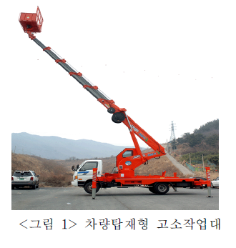
푸르지오스타셀라49현장
고소작업대(차량탑재형) 작업계획서 [산업안전보건기준에 관한 규칙 제38조]
 |  | 차량탑재형 고소작업대(스카이)

1. 작업개요
작업명 |  |  |  |  | 판매시설 석재 코킹 작업 |  |  |  |  |  |  |  |  |  |  |  |  |  |  |  | 작성일자 |  |  |  |  |  | 2025년 |  |  |  |  |  | 1월 |  | 10일
작업기간 |  |  |  |  | 2025년 1월 13일 (08:00~10:00) |  |  |  |  |  |  |  |  |  |  |  |  |  |  |  | 작업장소 |  |  |  |  |  | 판매시설 전면부
협력회사/인원 |  |  |  |  | 업체명 |  |  | OO건설 |  |  |  |  |  |  |  |  |  |  |  |  | 인원 |  |  |  |  |  | 4명

2. 운전원, 유도자 및 작업지휘자 현황
운전원 |  |  |  |  | 성 명 |  |  | O O O |  |  |  |  |  |  |  |  |  |  |  |  | 자격/면허 |  |  |  | 1종 보통면허
 |  |  |  |  | 연락처 |  |  | 000-0000-0000 |  |  |  |  |  |  |  |  |  |  |  |  | 제한속도 |  |  |  | 10 |  |  |  |  |  |  |  |  |  |  | km/hr
 |  |  |  |  | 교육이수 |  |  |  |  | 특별교육 |  |  |  |  |  |  | 기초안전보건교육 |  |  |  |  |  |  |  |  |  | 고소작업대 조종자격 교육
신호자/유도자 |  |  |  |  | 성 명 |  |  | O O O |  |  |  |  |  |  |  |  |  |  |  |  | 신호방법 |  |  |  |  |  | 수신호 |  |  |  | 무선 |  |  |  | 기타( )
 |  |  |  |  | 연락처 |  |  | 000-0000-0000 |  |  |  |  |  |  |  |  |  |  |  |  | 복장/도구 |  |  |  |  |  | 안전모/조끼 |  |  |  |  |  | 호각 |  |  |  | 신호봉
 |  |  |  |  | 교육이수 |  |  |  |  | 특별교육 |  |  |  |  |  |  | 기초안전보건교육 |  |  |  |  |  |  |  |  |  | 기타( )
작업지휘자 |  |  |  |  | 성 명 |  |  | O O O |  |  |  |  |  |  |  |  |  |  |  |  | 직 급 |  |  |  | OO
 |  |  |  |  | 직 책 |  |  | OO |  |  |  |  |  |  |  |  |  |  |  |  | 연락처 |  |  |  | 000-0000-0000


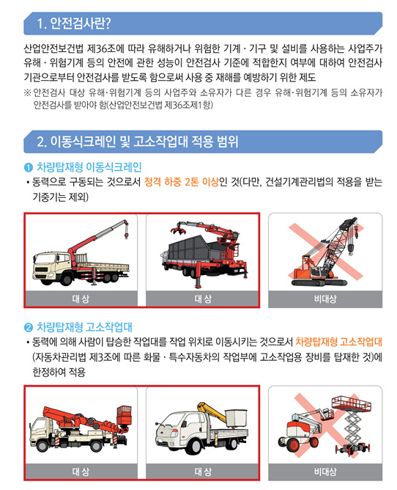
3. 기계·장비 제원
장비명 |  |  |  |  | 차량탑재형 고소작업대 |  |  |  |  |  |  | 모델명 |  |  |  |  |  | CT 190A |  |  |  |  |  |  |  | 등록번호 |  |  |  |  |  | 00O0000
제작연도 |  |  |  |  | 2024년 |  |  |  |  |  |  | 규 격 |  |  |  |  |  | 1ton |  |  |  |  |  |  |  | 안전인증 |  |  |  |  |  |  |  | 유 |  |  |  | 무
내구연한 초과 |  |  |  |  |  | 유 |  |  |  | 무 |  | 비파괴검사일시 |  |  |  |  |  | 2024년 |  |  |  | 10월 |  | 6일 |  | 안전검사 |  |  |  |  |  |  |  | 유 |  |  |  | 무
구조변경 여부 |  |  |  |  |  | 유 |  |  |  | 무 |  | 검사 유효기간 |  |  |  |  |  | ~ | 2025년 |  |  | 12월 |  | 31일 |  | 보험 유효기간 |  |  |  |  |  | ~ | 2024년 |  |  | 12월 |  | 25일
주요제원 |  |  |  |  | 길이(전장) |  |  | 5510 |  |  | mm |  | 너비(폭) |  |  |  | 1760 |  |  | mm |  | 높이(전고) |  |  |  | 2370 |  |  | mm |  | 총 중량 |  |  |  | 3495 |  |  | kg
정격하중(적재능력) |  |  |  |  | 3000 |  | kg |  | 최대 작업높이 |  |  |  |  | 18.5 |  | m | 최대 작업반경 |  |  |  |  | 13 |  | m | 아웃트리거 |  |  |  |  | 앞 | 3795mm |  |  |  | 뒤 | 3440mm

☞ 첨부서류 |  |  |  |  |  | 건설기계(자동차) 등록 원부 |  |  |  |  |  |  |  |  |  |  | 보험증서 |  |  |  |  |  | 운전원 면허증 |  |  |  |  |  |  | 장비제원표 |  |  |  |  |  | 체크리스트
 |  |  |  |  |  | 조종사 안전교육 이수증 |  |  |  |  |  |  |  |  |  |  | 안전인증서 |  |  |  |  |  | 안전검사합격증 |  |  |  |  |  |  | 비파괴검사서

4. 작업장소의 지형·지반 상태 등
지하매설물 조사 |  |  |  |  |  | 도시가스 : |  |  |  |  |  |  | 통신/전기 : |  |  |  |  |  |  | 상하수도 : |  |  |  |  |  |  | 기타( ) : |  |  |  |  |  |  |  |  | 없음
작업장소의 지형·지반 상태 |  |  |  |  | 지형 |  |  |  | 평지 |  |  |  | 경사 ( 1 : 1 ) |  |  |  |  | 지반상태 |  |  |  |  |  | 견고 |  |  |  | 연약 |  |  |  | 동결 |  |  |  | 기타( )
 |  |  |  |  | 지반 보강방법 |  |  |  |  |  |  | 철판설치 |  |  |  |  |  | 지반개량 |  |  |  |  |  | 성토 |  |  |  |  | 기타( ) |  |  |  |  |  |  | 해당없음
작업반경 내 출입금지 조지방법 |  |  |  |  |  |  |  |  |  |  |  | 접근방지 휀스 |  |  |  |  |  |  | 접근방지 로프 |  |  |  |  |  |  | 유도자 |  |  |  |  | 칼라콘 |  |  |  |  | 기타( )
가공전선 및 지장물 간섭 여부 |  |  |  |  |  |  |  |  |  |  |  | 있음(조치 : ) |  |  |  |  |  |  |  | 없음 |  | 아웃트리거 최대 확장 |  |  |  |  |  |  |  |  | 가능 |  |  |  | 불가( )
작업장 출입구 근로자 접촉위험 여부 |  |  |  |  |  |  |  |  |  |  |  | 있음(조치 : 비상등, 비상벨 등 경보장치 설치) |  |  |  |  |  |  |  |  |  |  |  |  |  |  |  | 없음 |  |  | 작업중지 풍속 |  |  |  |  | 10 |  | m/s

5. 고소작업대 안전성 검토
 | 1) 중량물 및 적재능력 검토
안전성 검토 |  |  |  |  | = 고소작업대 총 적재하중 < 작업높이와 작업반경에 따른 고소작업대 정격하중 × 85%
인원 및 탑재물 |  |  |  |  | 규격 |  |  |  |  |  |  |  |  |  |  | 단위 중량 |  |  |  |  | 수량 |  |  |  | 탑재중량 |  |  |  |  | 작업반경/높이 |  |  |  |  |  | 검토결과
 |  |  |  |  | 폭(W) |  |  | 길이(L) |  |  |  | 높이(H)
탑승인원 |  |  |  |  |  |  |  |  |  |  |  |  |  |  |  | 80 |  |  | kg |  | 2 |  | 명 |  | 160 |  |  | kg |  | 작업 반경 |  | 6 |  | m |  | OK
공도구 박스 |  |  |  |  | 0.5 |  | m | 0.5 |  |  | m | 0.5 |  |  | m | 10 |  |  | kg |  | 1 |  | ea |  | 10 |  |  | kg
 |  |  |  |  |  |  | m |  |  |  | m |  |  |  | m |  |  |  | kg |  |  |  | ea |  | 0 |  |  | kg |  | 작업 높이 |  | 15 |  | m
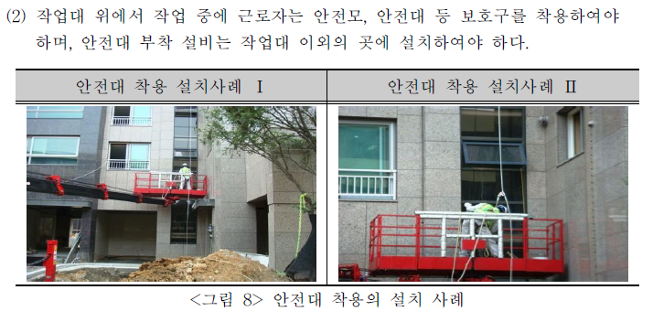
 |  |  |  |  |  |  | m |  |  |  | m |  |  |  | m |  |  |  | kg |  |  |  | ea |  | 0 |  |  | kg
 |  |  |  |  |  |  | m |  |  |  | m |  |  |  | m |  |  |  | kg |  |  |  | ea |  | 0 |  |  | kg |  | 정격하중
고소작업대 총 탑재하중 |  |  |  |  |  |  |  |  |  |  |  |  |  |  |  |  |  |  |  |  |  |  |  |  | 170 |  |  | kg |  | 300 |  |  |  | kg
안전대 부착 설비 |  |  |  | 설치계획 |  |  |  |  |  | 수직생명줄(2점 지지) + 추락방지대(코브라) |  |  |  |  |  |  |  |  |  |  |  |  |  |  |  |  |  | 붐대에 생명줄 연결 |  |  |  |  |  |  |  | 검토결과
 |  |  |  | 생명줄 종류 |  |  |  | PP로프 |  |  |  | 규격 |  | 16mm |  |  | 수량 |  | 2ea |  |  | 파단하중 |  |  |  | 3.0t |  |  | 안전계수 |  |  |  | 10 |  |  | OK
Example)
참고자료 (출처 : KOSHA-GUIDE 건설공사의 고소작업대 안전보건작업지침)
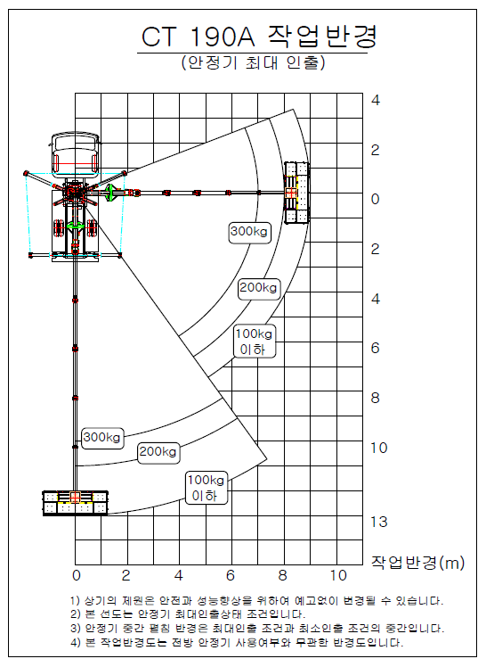 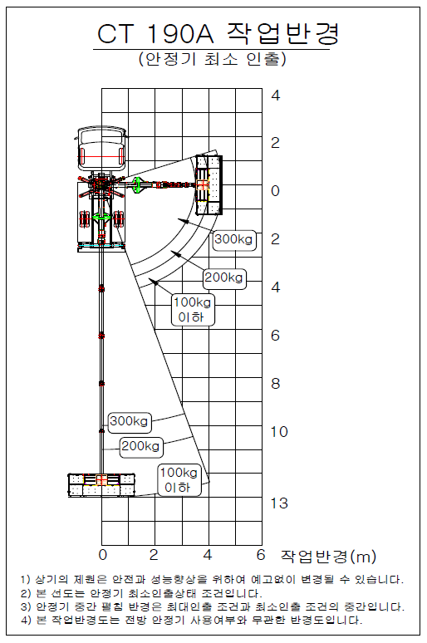 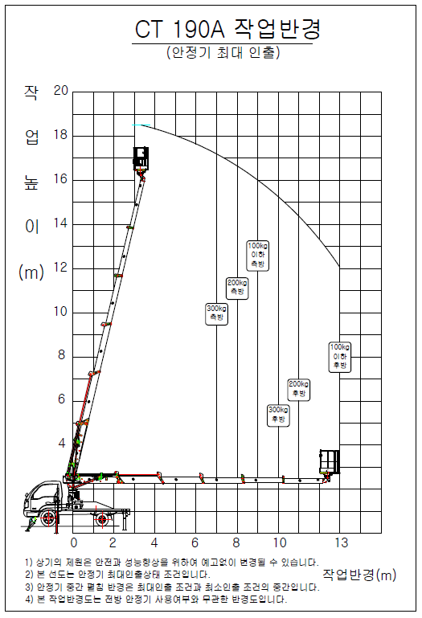 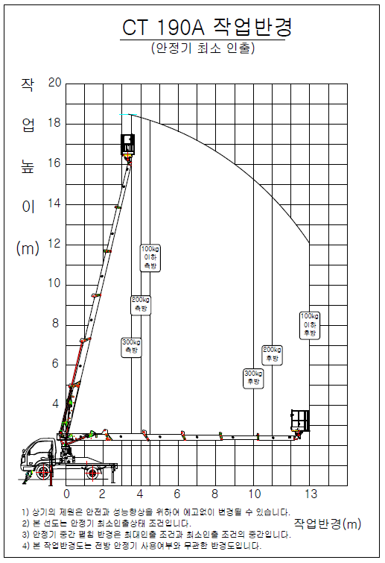
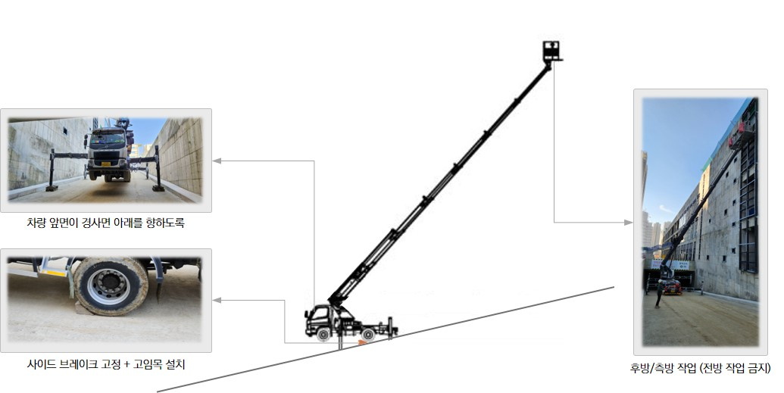
☞ 제원표를 통해 작업반경과 높이에 따른 정격하중 반드시 확인 (아웃트리거 인출 따라 정격하중 변동), 후방/측방 작업 (전방은 전도위험)
 |  |  |  |  |  |  |  |  |  |  |  |  |  |  |  |  |  |  |  |  |  |  |  |  |  |  |  |  |  |  |  |  |  |  |  |  |  |  | 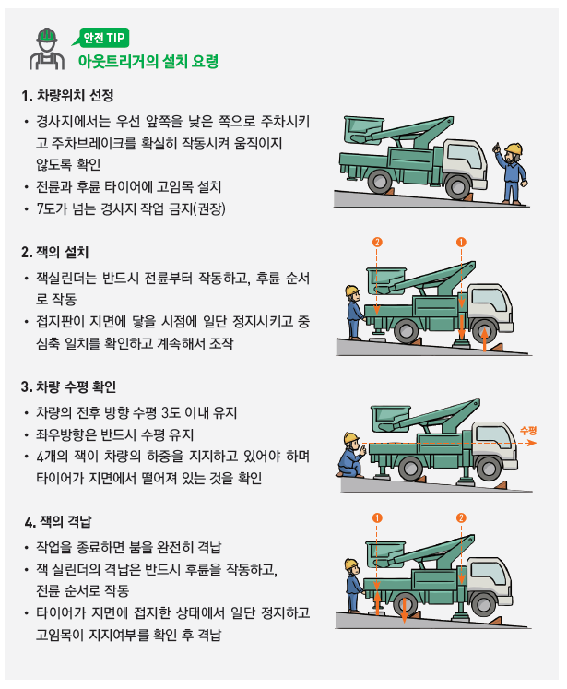
☞ 경사지에서 작업시에는 차량 앞면이 경사면 아래를 향하도록 하고, 바퀴에 고임목을 설치 후 작업

 | 2) 지반 허용지내력 검토
안전성 검토 |  |  |  |  | = 최대접지압 < 지반지내력
고소작업대 중량 |  |  |  |  | 총 탑재하중 |  |  |  |  | 접지면적 (아웃트리거 받침판) |  |  |  |  |  |  |  |  |  |  |  |  |  | 최대접지압 |  |  |  |  |  | 지반지내력 |  |  |  |  |  | 검토결과
3495 |  |  | kg |  | 170 |  |  | kg |  | 가로 |  | 1.00 |  |  |  | m | 세로 |  | 1.00 |  |  |  | m | 3.04 |  |  |  | t/m2 |  | 31 |  |  |  | t/m2 |  | OK
☞ 최대접지압(t/m2) : 0.85 × {(고소작업대 중량 + 고소작업대 총 탑재하중) × 1.3} × 0.5 × 1.5 / 받침판 1개소 접지면적

6. 운행경로 및 작업방법
운행경로 및 작업계획 도면

범례 |  |  | 작업지휘자 ★, 유도자 ▲, 작업원 ●, 장비 ▣
세부 작업순서 및 작업방법 |  |  |  |  |  |  |  |  | 중점 안전관리 사항

재해 유형별 예방대책
① 추락위험 예방 안전대책
② 낙하위험 예방 안전대책
③ 전도위험 예방 안전대책
④ 협착위험 예방 안전대책
⑤ 붕괴위험 예방 안전대책

7. 신호자/유도자 배치 검토

□ 신호자/유도자 필수 배치기준
① 지게차를 사용하는 하역운반 작업의 유도자
② 타워크레인, 이동식크레인, 크레인형 굴착기(크램쉘 등), 굴착기를 사용하는 중량물 취급작업의 신호자
③ 항타·항발기를 사용하는 작업의 신호자 및 유도자(건설기계 이동,회전 시 근로자 접촉위험이 있는 경우)
④ 펌프카를 사용하는 콘크리트 타설 작업 시 콘크리트믹서트럭의 후진을 유도하는 유도자
⑤ 고정식 스토퍼가 설치되지 않은 절성토 사면, 개구부 주변에서 덤프트럭 등의 하역작업 시 후진을 유도하는 유도자
⑥ 아스콘 포장 시 아스팔트피니셔로 덤프트럭 후진을 유도하는 유도자와 다짐 작업구간 근로자 접근을 통제하는 유도자

해당항목 박스에 "○" 표시
□ 유도자 필수 배치작업 이외 작업시 유도자 배치여부 검토

 | 건설기계 전도위험 |  |  |  |  |  |  |  |  | YES |  |  | 유도자 필수 배치 |  |  |  |  |  |  |  |  | ○

 |  |  |  |  |  |  |  |  |  | NO |  |  | 유도자 선택 배치
해당항목 박스에 "○" 표시

 | 건설기계 주행/작업중 |  |  |  |  |  |  |  | YES |  |  | 근로자 접근금지 시설 |  |  |  |  |  |  |  |  | YES |  |  | 근로자 접근금지 시설 필수 설치 |  |  |  |  |  |  |  |  |  |  |  |  | ○
 | 근로자와 접촉위험 |  |  |  |  |  |  |  |  |  |  | 설치 가능여부 |  |  |  |  |  |  |  |  |  |  |  | 유도자 선택 배치

 |  |  |  |  |  |  |  |  |  |  |  |  |  |  |  |  |  |  |  |  | NO |  |  | 유도자 필수 배치

 |  |  |  |  |  |  |  |  |  |  |  |  |  |  |  |  |  |  |  |  | NO |  |  | 건설기계 단독작업

8. 작업지휘자 확인 서명
본인은 위 작업에 대하여 「산업안전보건기준에 관한 규칙」 제39조에 의한 작업지휘자로 작업계획서 내용을 숙지하고 작업계획에 따른 작업 및 안전한 작업이 되도록 지휘할 것을 서명합니다.
확인서명 |  |  |  |  |  |  |  |  |  | (서명) |  |  |  |  |  |  |  |  | (서명) |  |  |  |  |  |  |  |  | (서명) |  |  |  |  |  |  |  |  | (서명)

9. 신호자/유도자 확인 서명
본인은 위 작업에 대하여 「산업안전보건기준에 관한 규칙」 제40조 및 제171~172조에 의한 유도자로 유도자의 업무 내용을 숙지하고 작업계획에 따라 안전하게 작업이 되도록 신호할 것을 서명합니다.
확인서명 |  |  |  |  | 유도자1 |  |  |  |  | (서명) |  |  | 유도자2 |  |  |  |  |  | (서명) |  |  | 신호수1 |  |  |  |  |  | (서명) |  |  | 신호수2 |  |  |  |  |  | (서명)

10. 근로자 안전교육 확인 서명
본인은 위 작업에 대하여 「산업안전보건기준에 관한 규칙」 제38조 제2항에 따라 작업계획서 내용에 대한 교육을 받았으며, 작업지휘자의 지시에 따라 안전수칙을 준수하여 안전하게 작업할 것을 서명합니다.
확인서명 |  |  |  |  |  |  |  |  |  | (서명) |  |  |  |  |  |  |  |  | (서명) |  |  |  |  |  |  |  |  | (서명) |  |  |  |  |  |  |  |  | (서명)
 |  |  |  |  |  |  |  |  |  | (서명) |  |  |  |  |  |  |  |  | (서명) |  |  |  |  |  |  |  |  | (서명) |  |  |  |  |  |  |  |  | (서명)

※ 안전관리자 검토의견

협력회사 소장 |  |  |  |  |  |  | (서명) |  | 관리감독자 |  |  |  |  |  |  |  |  | (서명) |  | 안전관리자 |  |  |  |  |  |  |  | (서명) |  | 현장소장 |  |  |  |  |  |  |  | (서명)

고소작업대(차량탑재형) 점검 체크리스트
관리번호 : |  |  |  |  |  |  |  |  |  |  |  | 규격 : |  |  |  |  |  |  |  |  |  |  |  |  |  | 점검일자 :
점검항목 |  |  |  |  |  |  |  |  |  |  |  |  |  |  |  |  |  |  |  |  |  | 점검결과 |  |  |  |  |  | 조치사항
 |  |  |  |  |  |  |  |  |  |  |  |  |  |  |  |  |  |  |  |  |  | 적정 |  |  | 불량
 |  |  |  |  |  | 장비 외형상태 (타이어손상, 후사경, 번호판(영업용), KCS인증 등)
 |  |  |  |  |  | 지정된 운전자 장비 운행 여부 장비 미등록, 무보험 여부 확인
 |  |  |  |  |  | 붐 각도 센서 작동여부
 |  |  |  |  |  | 붐 길이 센서 작동여부
 |  |  |  |  |  | 턴테이블 회전감지 센서 작동여부
 |  |  |  |  |  | 과부하방지장치 이상유무 (무부하시 "0"점 표시, 부하시 현재 하중값 발생여부)
 |  |  |  |  |  | 각도, 길이, 높이, 하중 데이터 정상 작동여부
 |  |  |  |  |  | 비상펌프 및 비상정지장치 작동여부
 |  |  |  |  |  | 아웃트리거 근접센서 작동여부
 |  |  |  |  |  | 붐, 아웃트리거 인터락 장치 작동여부
 |  |  |  |  |  | 메인컨트롤러 작동여부

점검항목 |  |  |  |  |  |  |  |  |  |  |  |  |  |  |  |  |  |  |  |  |  | 점검결과 |  |  |  |  |  | 조치사항
 |  |  |  |  |  |  |  |  |  |  |  |  |  |  |  |  |  |  |  |  |  | 적정 |  |  | 불량
 |  |  |  |  |  | 아웃트리거 고임목 설치 및 확장상태 (작업면의 기울기 또는 요철 유무 확인)
 |  |  |  |  |  | 작업구간 지반(지내력) 상태
 |  |  |  |  |  | 붐 유압 실린더 오일 누유 여부
 |  |  |  |  |  | 턴테이블 고정볼트 설치상태
 |  |  |  |  |  | 탑승함 고정볼트 설치상태
 |  |  |  |  |  | 유압호스 누유상태
 |  |  |  |  |  | 작업탑승대 난간 용접 및 변형상태
 |  |  |  |  |  | 생명줄 설치 및 추락방지대 체결상태
 |  |  |  |  |  | 붐 인출 와이어 또는 체인 파손여부 인출 롤러의 마찰부 마모상태

[점검 주기] 현장 매뉴얼 상 자체정기점검 주기 [점검 절차] 협력회사 관리감독자가 장비운전원과 [점검 절차] 점검 후 대우 관리감독자·안전관리자에 [점검 절차] 제출·확인 |  |  |  |  |  |  |  |  |  |  |  |  |  |  |  | 점 검 자 |  | 장비운전원 |  |  |  |  |  |  |  |  |  |  |  |  |  |  |  |  |  | (서명)

 |  |  |  |  |  |  |  |  |  |  |  |  |  |  |  |  |  | 협력회사 |  |  |  |  |  |  |  |  |  |  |  |  |  |  |  |  |  | (서명)

 |  |  |  |  |  |  |  |  |  |  |  |  |  |  |  |  |  | 관리감독자 |  |  |  |  |  |  |  |  |  |  |  |  |  |  |  |  |  | (서명)

5. 고소작업대(시저형)
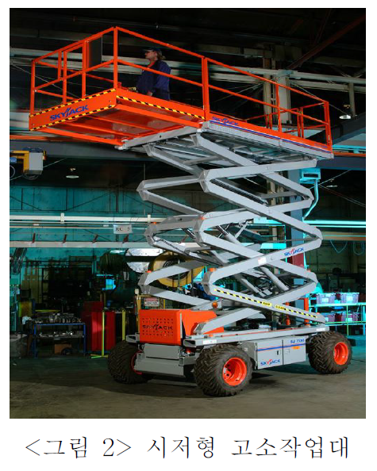
푸르지오스타셀라49현장
고소작업대(시저형) 작업계획서 [산업안전보건기준에 관한 규칙 제38조]
 |  | 시저형 고소작업대(테이블리프트)

1. 작업개요
작업명 |  |  |  | 전기설비 박스취부 및 배관 작업 |  |  |  |  |  |  |  |  |  |  |  |  |  |  |  | 작성일자 |  |  |  |  |  | 2025년 |  |  |  |  |  | 2월 |  | 13일
작업기간 |  |  |  |  | 2025년 |  |  | 2월 |  | 1일 |  | ~ | 2025년 |  | 2월 |  | 28일 |  |  | 작업장소 |  |  |  |  |  | B1 주차장
협력회사/인원 |  |  |  | 업체명 |  |  |  | ㈜부현전기 |  |  |  |  |  |  |  |  |  |  |  | 인원 |  |  |  |  |  | 2명

2. 운전원, 유도자 및 작업지휘자 현황
운전원 |  |  |  | 성 명 |  |  |  | 전봉기 |  |  |  |  |  |  |  |  |  |  |  | 자격/면허 |  |  |  | 현장 고소작업대 교육 이수자
 |  |  |  | 연락처 |  |  |  | 010-3407-7243 |  |  |  |  |  |  |  |  |  |  |  | 제한속도 |  |  |  | 10 |  |  |  |  |  |  |  |  |  |  | km/hr
 |  |  |  | 교육이수 |  |  |  |  |  | 특별교육 |  |  |  |  |  | 기초안전보건교육 |  |  |  |  |  |  |  |  |  | 기타( )
신호자/유도자 |  |  |  | 성 명 |  |  |  | 전평강 |  |  |  |  |  |  |  |  |  |  |  | 신호방법 |  |  |  |  |  | 수신호 |  |  |  | 무선 |  |  |  | 기타( )
 |  |  |  | 연락처 |  |  |  | 010-8266-7249 |  |  |  |  |  |  |  |  |  |  |  | 복장/도구 |  |  |  |  |  | 안전모/조끼 |  |  |  |  |  | 호각 |  |  |  | 신호봉
 |  |  |  | 교육이수 |  |  |  |  |  | 특별교육 |  |  |  |  |  | 기초안전보건교육 |  |  |  |  |  |  |  |  |  | 기타( )
작업지휘자 |  |  |  | 성 명 |  |  |  | 차광식 |  |  |  |  |  |  |  |  |  |  |  | 직 급 |  |  |  | 부장
 |  |  |  | 직 책 |  |  |  | 공사부장 |  |  |  |  |  |  |  |  |  |  |  | 연락처 |  |  |  | 010-9639-1364

3. 기계·장비 제원
장비명 |  |  |  | 시저형 고소작업대 |  |  |  |  |  |  |  | 제조사 |  |  |  |  | SKYJACK |  |  |  |  |  |  |  | 형식번호(모델) |  |  |  |  |  | SJ3219
제작연도 |  |  |  | 2014년 |  |  |  |  |  |  |  | 안전인증 |  |  |  |  |  |  | 유 |  |  |  | 무 |  | 보험 유효기간 |  |  |  |  |  | ~ | 2025년 |  |  | 10월 |  | 31일
최대 작업 높이(m) |  |  | 최대 작업대 높이(m) |  |  | 장비규격 |  |  |  |  |  |  |  | 작업대 (길이×폭) |  |  |  |  |  |  |  |  |  | 장비중량 (kg) |  |  | 허용탑승인원(명) |  |  | 정격하중 (kg) |  |  | 확장시 정격하중
 |  |  |  |  |  | 길이(m) |  |  | 폭(m) |  |  | 높이(m) |  | 기본(m) |  |  |  |  | 확장(m) |  |  |  |  |  |  |  |  |  |  |  |  |  | 기본(kg) |  |  | 확장(kg)
7.6 |  |  | 5.8 |  |  | 1.78 |  |  | 0.81 |  |  | 1.99 |  | 1.64 |  | × | 0.66 |  | 2.51 |  | × | 0.66 |  | 1170 |  |  | 2 |  |  | 249 |  |  | 136 |  |  | 113

☞ 첨부서류 |  |  |  |  |  | 건설기계(자동차) 등록 원부 |  |  |  |  |  |  |  |  |  | 보험증서 |  |  |  |  |  | 운전원 면허증 |  |  |  |  |  |  | 장비제원표 |  |  |  |  |  | 체크리스트
 |  |  |  |  |  | 조종사 안전교육 이수증 |  |  |  |  |  |  |  |  |  | 안전인증서 |  |  |  |  |  | 안전검사합격증 |  |  |  |  |  |  | 비파괴검사서

4. 작업장소의 지형·지반 상태 등
지하매설물 조사 |  |  |  |  |  | 도시가스 : |  |  |  |  |  |  | 통신/전기 : |  |  |  |  |  | 상하수도 : |  |  |  |  |  |  | 기타( ) : |  |  |  |  |  |  |  |  | 없음
작업장소의 지형·지반 상태 |  |  |  | 지형 |  |  |  |  | 평지 |  |  |  | 경사 ( 1 : 1 ) |  |  |  | 지반상태 |  |  |  |  |  | 견고 |  |  |  | 연약 |  |  |  | 동결 |  |  |  | 기타( )
 |  |  |  | 지반 보강방법 |  |  |  |  |  |  |  | 철판설치 |  |  |  |  | 지반개량 |  |  |  |  |  | 성토 |  |  |  |  | 기타( ) |  |  |  |  |  |  | 해당없음
작업반경 내 출입금지 조지방법 |  |  |  |  |  |  |  |  |  |  |  | 접근방지 휀스 |  |  |  |  |  | 접근방지 로프 |  |  |  |  |  |  | 유도자 |  |  |  |  | 칼라콘 |  |  |  |  | 기타( )
가공전선 및 지장물 간섭 여부 |  |  |  |  |  |  |  |  |  |  |  | 있음(조치 : ) |  |  |  |  |  |  | 없음 |  | 아웃트리거 최대 확장 |  |  |  |  |  |  |  |  | 가능 |  |  |  | 불가( )
작업장 출입구 근로자 접촉위험 여부 |  |  |  |  |  |  |  |  |  |  |  | 있음(조치 : 비상등, 비상벨 등 경보장치 설치) |  |  |  |  |  |  |  |  |  |  |  |  |  |  | 없음 |  |  | 작업중지 풍속 |  |  |  |  | 10 |  | m/s

5. 고소작업대 안전성 검토
안전성 검토 |  |  |  | = 고소작업대 총 적재하중 < 고소작업대 정격하중 × 85%
인원 및 탑재물 |  |  |  | 규격 |  |  |  |  |  |  |  |  |  |  | 단위 중량 |  |  |  | 수량 |  |  |  | 탑재 중량 |  |  |  | 총 탑재하중 |  |  |  | 정격하중 |  |  |  | 검토결과
 |  |  |  | 폭(W) |  |  |  | 길이(L) |  |  |  | 높이(H)
탑승인원 |  |  |  |  |  |  |  |  |  |  |  |  |  |  | 80 |  | kg |  | 2 |  | 명 |  | 160kg |  |  |  | 160kg |  |  |  | 249kg |  |  |  | OK
 |  |  |  |  |  |  | m |  |  |  | m |  |  | m |  |  | kg |  |  |  | ea |  | 0kg
 |  |  |  |  |  |  | m |  |  |  | m |  |  | m |  |  | kg |  |  |  | ea |  | 0kg
 |  |  |  |  |  |  | m |  |  |  | m |  |  | m |  |  | kg |  |  |  | ea |  | 0kg

6. 운행경로 및 작업방법
운행경로 및 작업계획 도면
지하1층
1. 코어 및 기둥 박스취부 및 배관작업
2.가설등 점검 및 교체, 설치작업
범례 |  |  | 작업지휘자 ★, 유도자 ▲, 작업원 ●, 장비 ▣
세부 작업순서 및 작업방법 |  |  |  |  |  |  |  |  | 중점 안전관리 사항
1.박스취부 및 배관작업 |  |  |  |  |  |  |  |  | 1. 고소작업대 사용시 단차구간 전도주의
2. 가설전등 점검 및 교체, 설치작업 |  |  |  |  |  |  |  |  | 2.고소작업대 상부 작업시 안전고리 체결. 무리한 작업 금지
 |  |  |  |  |  |  |  |  | 3. 상부 안전난간대 밟고 작업금지

재해 유형별 안전대책
① 추락위험 예방 안전대책 |  |  |  |  |  |  |  |  | 안전벨트, 고리 체결
② 낙하위험 예방 안전대책 |  |  |  |  |  |  |  |  | 상부작업시 자재 최소화 작업 공구 낙하방지고리 체결
③ 전도위험 예방 안전대책 |  |  |  |  |  |  |  |  | 단차구간 작업 금지, 하부잉여자제 정리 후 작업실시
④ 협착위험 예방 안전대책 |  |  |  |  |  |  |  |  | 2인1조 작업으로 장비 이동시 유도 실시
⑤ 붕괴위험 예방 안전대책 |  |  |  |  |  |  |  |  | 허가되지 않은 작업구역 작업 금지

7. 신호자/유도자 배치 검토

□ 신호자/유도자 필수 배치기준
① 지게차를 사용하는 하역운반 작업의 유도자
② 타워크레인, 이동식크레인, 크레인형 굴착기(크램쉘 등), 굴착기를 사용하는 중량물 취급작업의 신호자
③ 항타·항발기를 사용하는 작업의 신호자 및 유도자(건설기계 이동,회전 시 근로자 접촉위험이 있는 경우)
④ 펌프카를 사용하는 콘크리트 타설 작업 시 콘크리트믹서트럭의 후진을 유도하는 유도자
⑤ 고정식 스토퍼가 설치되지 않은 절성토 사면, 개구부 주변에서 덤프트럭 등의 하역작업 시 후진을 유도하는 유도자
⑥ 아스콘 포장 시 아스팔트피니셔로 덤프트럭 후진을 유도하는 유도자와 다짐 작업구간 근로자 접근을 통제하는 유도자

해당항목 박스에 "○" 표시
□ 유도자 필수 배치작업 이외 작업시 유도자 배치여부 검토

 | 건설기계 전도위험 |  |  |  |  |  |  |  |  | YES |  |  | 유도자 필수 배치 |  |  |  |  |  |  |  | ○

 |  |  |  |  |  |  |  |  |  | NO |  |  | 유도자 선택 배치
해당항목 박스에 "○" 표시

 | 건설기계 주행/작업중 |  |  |  |  |  |  |  | YES |  |  | 근로자 접근금지 시설 |  |  |  |  |  |  |  | YES |  |  | 근로자 접근금지 시설 필수 설치 |  |  |  |  |  |  |  |  |  |  |  |  | ○
 | 근로자와 접촉위험 |  |  |  |  |  |  |  |  |  |  | 설치 가능여부 |  |  |  |  |  |  |  |  |  |  | 유도자 선택 배치

 |  |  |  |  |  |  |  |  |  |  |  |  |  |  |  |  |  |  |  | NO |  |  | 유도자 필수 배치

 |  |  |  |  |  |  |  |  |  |  |  |  |  |  |  |  |  |  |  | NO |  |  | 건설기계 단독작업

8. 작업지휘자 확인 서명
본인은 위 작업에 대하여 「산업안전보건기준에 관한 규칙」 제39조에 의한 작업지휘자로 작업계획서 내용을 숙지하고 작업계획에 따른 작업 및 안전한 작업이 되도록 지휘할 것을 서명합니다.
확인서명 |  |  |  |  |  |  |  |  |  | (서명) |  |  |  |  |  |  |  | (서명) |  |  |  |  |  |  |  |  | (서명) |  |  |  |  |  |  |  |  | (서명)

9. 신호자/유도자 확인 서명
본인은 위 작업에 대하여 「산업안전보건기준에 관한 규칙」 제40조 및 제171~172조에 의한 유도자로 유도자의 업무 내용을 숙지하고 작업계획에 따라 안전하게 작업이 되도록 신호할 것을 서명합니다.
확인서명 |  |  |  | 유도자1 |  |  |  |  |  | (서명) |  |  | 유도자2 |  |  |  |  | (서명) |  |  | 신호수1 |  |  |  |  |  | (서명) |  |  | 신호수2 |  |  |  |  |  | (서명)

10. 근로자 안전교육 확인 서명
본인은 위 작업에 대하여 「산업안전보건기준에 관한 규칙」 제38조 제2항에 따라 작업계획서 내용에 대한 교육을 받았으며, 작업지휘자의 지시에 따라 안전수칙을 준수하여 안전하게 작업할 것을 서명합니다.
확인서명 |  |  |  |  |  |  |  |  |  | (서명) |  |  |  |  |  |  |  | (서명) |  |  |  |  |  |  |  |  | (서명) |  |  |  |  |  |  |  |  | (서명)
 |  |  |  |  |  |  |  |  |  | (서명) |  |  |  |  |  |  |  | (서명) |  |  |  |  |  |  |  |  | (서명) |  |  |  |  |  |  |  |  | (서명)

※ 안전관리자 검토의견

협력회사 소장 |  |  |  |  |  |  | (서명) |  | 관리감독자 |  |  |  |  |  |  |  | (서명) |  | 안전관리자 |  |  |  |  |  |  |  | (서명) |  | 현장소장 |  |  |  |  |  |  |  | (서명)

고소작업대(시저형) 점검 체크리스트
관리번호 : |  |  |  |  |  |  |  |  |  |  |  | 규격 : |  |  |  |  |  |  |  |  |  |  |  |  | 점검일자 :
점검항목 |  |  |  |  |  |  |  |  |  |  |  |  |  |  |  |  |  |  |  |  | 점검결과 |  |  |  |  |  | 조치사항
 |  |  |  |  |  |  |  |  |  |  |  |  |  |  |  |  |  |  |  |  | 적정 |  |  | 불량
 |  |  |  |  |  | 장비 외형상태 (타이어손상, 용접부 균열상태, KCS 인증 등)
 |  |  |  |  |  | 지정된 운전자 장비 운행 여부
 |  |  |  |  |  | 조종레버 작동상태 및 작동방법 표시여부 (비상정지장치, 상하좌우 이동 등)
 |  |  |  |  |  | 비상하강스위치 작동상태 및 작동방법 표시여부
 |  |  |  |  |  | 풋 스위치 커버 설치 및 작동여부
 |  |  |  |  |  | 상승이동방지장치 작동여부 (작업대 상승상태에서 주행 가능여부 확인)
 |  |  |  |  |  | 과상승방지장치 설치 및 작동여부
 |  |  |  |  |  | 추락방지용 체인 적정 설치여부
 |  |  |  |  |  | 화기작업시 불티 비산방지포 설치여부
 |  |  |  |  |  | 작업면의 기울기 또는 요철 유무 아웃트리거 이상 유무 (아웃트리거 부착형시)
[점검 주기] 현장 매뉴얼 상 자체정기점검 주기 [점검 절차] 협력회사 관리감독자가 장비운전원과 [점검 절차] 점검 후 대우 관리감독자·안전관리자에 [점검 절차] 제출·확인 |  |  |  |  |  |  |  |  |  |  |  |  |  |  | 점 검 자 |  | 장비운전원 |  |  |  |  |  |  |  |  |  |  |  |  |  |  |  |  |  | (서명)

 |  |  |  |  |  |  |  |  |  |  |  |  |  |  |  |  | 협력회사 |  |  |  |  |  |  |  |  |  |  |  |  |  |  |  |  |  | (서명)

 |  |  |  |  |  |  |  |  |  |  |  |  |  |  |  |  | 관리감독자 |  |  |  |  |  |  |  |  |  |  |  |  |  |  |  |  |  | (서명)

6. 구내운반차
푸르지오스타셀라49현장
구내운반차 작업계획서 [산업안전보건기준에 관한 규칙 제38조] |  |  |  |  |  |  |  |  |  |  |  |  |  |  |  |  |  |  |  |  |  |  |  |  |  |  |  |  |  |  |  |  |  | 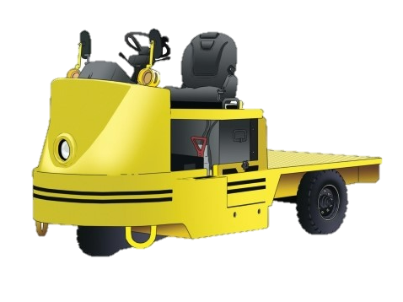
 | 구내운반차(작업장 내 운반을 주목적으로 하는 차량으로 한정)

1. 작업개요
작업명 |  |  | 안전시설물 자재 구내운반 |  |  |  |  |  |  |  |  |  |  |  |  |  |  | 작성일자 |  |  |  |  | 2024년 |  |  |  |  |  | 12월 | 30일
작업기간 |  |  |  | 2025년 |  |  | 1월 |  | 1일 |  | ~ | 2025년 | 1월 |  | 31일 |  |  | 작업장소 |  |  |  |  | 자재야적장 및 안전시설물 설치 장소
협력회사/인원 |  |  | 업체명 |  |  |  | OO건설 |  |  |  |  |  |  |  |  |  |  | 인원 |  |  |  |  | 4명

2. 운전원, 유도자 및 작업지휘자 현황
운전원 |  |  | 성 명 |  |  |  | O O O |  |  |  |  |  |  |  |  |  |  | 제한속도 |  |  | 10 |  |  |  |  |  |  |  |  |  | km/hr
 |  |  | 교육이수 |  |  |  |  |  | 특별교육 |  |  |  |  | 기초안전보건교육 |  |  |  |  |  |  |  |  | 기타( )
신호자/유도자 |  |  | 성 명 |  |  |  | O O O |  |  |  |  |  |  |  |  |  |  | 신호방법 |  |  |  |  | 수신호 |  |  |  | 무선 |  |  | 기타( )
 |  |  | 교육이수 |  |  |  |  |  | 특별교육 |  |  |  |  | 기초안전보건교육 |  |  |  |  |  |  |  |  | 기타( )
작업지휘자 |  |  | 성 명 |  |  |  | O O O |  |  |  |  |  |  |  |  |  |  | 직 급 |  |  | OO
 |  |  | 직 책 |  |  |  | OO |  |  |  |  |  |  |  |  |  |  | 연락처 |  |  | 000-0000-0000

3. 기계·장비 제원
장비명 |  |  | 구내운반차 |  |  |  |  |  |  |  | 모델명 |  |  |  | OOOO |  |  |  |  |  |  | 적재하중 |  |  |  |  |  | 1000 |  |  |  |  | kg
구조변경 여부 |  |  |  |  | 유 |  |  |  | 무 |  | 개조·장치변경 |  |  |  |  |  | 유 |  |  | 무 |  | 보험 유효기간 |  |  |  |  |  | ~ | 2024년 |  | 12월 |  | 25일
주요제원 |  |  | 길이(전장) |  |  |  |  |  |  | mm |  | 너비(폭) |  |  |  |  | mm |  | 높이(전고) |  |  |  |  |  | mm |  | 총 중량 |  |  | 4340.0 |  |  | kg

4. 작업장소의 지형·지반 상태 등
작업장소의 지형·지반 상태 |  |  | 지형 |  |  |  |  | 평지 |  |  |  | 경사 ( 1 : 1 ) |  |  | 지반상태 |  |  |  |  | 견고 |  |  |  | 연약 |  |  |  | 동결 |  |  | 기타( )
 |  |  | 지반 보강방법 |  |  |  |  |  |  |  | 철판설치 |  |  |  | 지반개량 |  |  |  |  | 성토 |  |  |  |  | 기타( ) |  |  |  |  |  | 해당없음
작업반경 내 출입금지 조지방법 |  |  |  |  |  |  |  |  |  |  | 접근방지 휀스 |  |  |  |  | 접근방지 로프 |  |  |  |  |  | 유도자 |  |  |  |  | 칼라콘 |  |  |  | 기타( )
작업장 출입구 근로자 접촉위험 여부 |  |  |  |  |  |  |  |  |  |  | 있음(조치 : 비상등, 비상벨 등 경보장치 설치) |  |  |  |  |  |  |  |  |  |  |  |  |  |  |  |  |  |  |  | 없음

5. 운행경로 및 작업방법
재해 유형별 예방대책
① 추락위험 예방 안전대책
② 낙하위험 예방 안전대책
③ 전도위험 예방 안전대책
④ 협착위험 예방 안전대책
⑤ 붕괴위험 예방 안전대책
운행경로 및 작업계획 도면

범례 |  | 작업지휘자 ★, 유도자 ▲, 작업원 ●, 장비 ▣
세부 작업순서 및 작업방법 |  |  |  |  |  |  |  | 중점 안전관리 사항

6. 작업지휘자 확인 서명
본인은 위 작업에 대하여 「산업안전보건기준에 관한 규칙」 제39조에 의한 작업지휘자로 작업계획서 내용을 숙지하고 작업계획에 따른 작업 및 안전한 작업이 되도록 지휘할 것을 서명합니다.
확인서명 |  |  |  |  |  |  |  |  | (서명) |  |  |  |  |  |  | (서명) |  |  |  |  |  |  |  | (서명) |  |  |  |  |  |  |  | (서명)

7. 신호자/유도자 확인 서명
본인은 위 작업에 대하여 「산업안전보건기준에 관한 규칙」 제40조 및 제171~172조에 의한 유도자로 유도자의 업무 내용을 숙지하고 작업계획에 따라 안전하게 작업이 되도록 신호할 것을 서명합니다.
확인서명 |  |  | 유도자1 |  |  |  |  |  | (서명) |  |  | 유도자2 |  |  |  | (서명) |  |  | 신호수1 |  |  |  |  | (서명) |  |  | 신호수2 |  |  |  |  | (서명)

8. 근로자 안전교육 확인 서명
본인은 위 작업에 대하여 「산업안전보건기준에 관한 규칙」 제38조 제2항에 따라 작업계획서 내용에 대한 교육을 받았으며, 작업지휘자의 지시에 따라 안전수칙을 준수하여 안전하게 작업할 것을 서명합니다.
확인서명 |  |  |  |  |  |  |  |  | (서명) |  |  |  |  |  |  | (서명) |  |  |  |  |  |  |  | (서명) |  |  |  |  |  |  |  | (서명)
 |  |  |  |  |  |  |  |  | (서명) |  |  |  |  |  |  | (서명) |  |  |  |  |  |  |  | (서명) |  |  |  |  |  |  |  | (서명)

※ 안전관리자 검토의견

협력회사 소장 |  |  |  |  |  | (서명) |  | 관리감독자 |  |  |  |  |  |  | (서명) |  | 안전관리자 |  |  |  |  |  |  | (서명) |  | 현장소장 |  |  |  |  |  |  | (서명)

구내운반차 점검 체크리스트
관리번호 : |  |  |  |  |  |  |  |  |  |  | 규격 : |  |  |  |  |  |  |  |  |  |  | 점검일자 :
점검항목 |  |  |  |  |  |  |  |  |  |  |  |  |  |  |  |  |  |  | 점검결과 |  |  |  |  | 조치사항
 |  |  |  |  |  |  |  |  |  |  |  |  |  |  |  |  |  |  | 적정 |  | 불량
 |  |  |  |  | 주요부위 이상 유무 (바퀴, 하역장치/유압장치 등)
 |  |  |  |  | 지정된 운전자 장비 운행 여부 장비 미등록, 무보험 여부 확인
 |  |  |  |  | 화물적재 시 안전조치 여부 (치우치지 않게 적재, 로프걸기, 최대적재량 준수 등)
 |  |  |  |  | 주행 제동장치 및 조종장치 정상 작동 여부
 |  |  |  |  | 경음기 설치 여부
 |  |  |  |  | 운전석 좌우 방향지시기 설치 여부
 |  |  |  |  | 전조등, 후미등 기능 이상 유무
 |  |  |  |  | 피견인차 연결 시 적합한 연결장치 설치 여부

[점검 주기] 현장 매뉴얼 상 자체정기점검 주기 [점검 절차] 협력회사 관리감독자가 장비운전원과 [점검 절차] 점검 후 대우 관리감독자·안전관리자에 [점검 절차] 제출·확인 |  |  |  |  |  |  |  |  |  |  |  |  | 점 검 자 |  | 장비운전원 |  |  |  |  |  |  |  |  |  |  |  |  |  |  |  | (서명)

 |  |  |  |  |  |  |  |  |  |  |  |  |  |  | 협력회사 |  |  |  |  |  |  |  |  |  |  |  |  |  |  |  | (서명)

 |  |  |  |  |  |  |  |  |  |  |  |  |  |  | 관리감독자 |  |  |  |  |  |  |  |  |  |  |  |  |  |  |  | (서명)

8. 암롤차량(Arm-Roll Truck)
푸르지오스타셀라49현장
암롤차량(폐기물 수집차량) 작업계획서 [산업안전보건기준에 관한 규칙 제38조] |  |  |  |  |  |  |  |  |  |  |  |  |  |  |  |  |  |  |  |  |  |  |  |  |  |  |  |  |  |  |  |  |  |  | 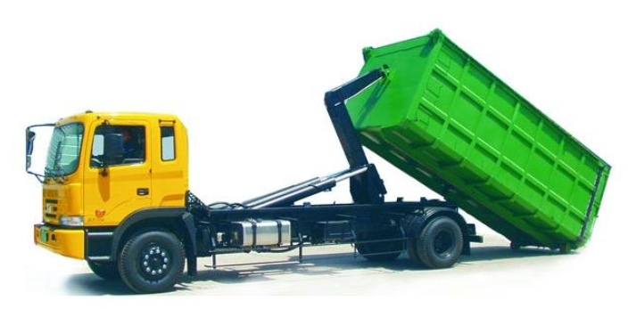
 | 암롤차량(Arm-Roll Truck)

1. 작업개요
작업명 |  |  | 폐기물 상차작업 |  |  |  |  |  |  |  |  |  |  |  |  |  |  | 작성일자 |  |  |  |  | 2024년 |  |  |  |  |  | 12월 |  | 29일
작업기간 |  |  |  | 2025년 |  |  | 1월 |  | 1일 |  | ~ | 2025년 | 1월 |  | 31일 |  |  | 작업장소 |  |  |  |  | 폐기물 박스 보관소
협력회사/인원 |  |  | 업체명 |  |  |  | 대우직영 |  |  |  |  |  |  |  |  |  |  | 인원 |  |  |  |  | 3명

2. 운전원, 유도자 및 작업지휘자 현황
운전원 |  |  | 면 허 |  |  |  | 1종 대형면허 |  |  |  |  |  |  |  |  |  |  | 제한속도 |  |  | 10 |  |  |  |  |  |  |  |  |  |  | km/hr
 |  |  | 교육이수 |  |  |  |  |  | 특별교육 |  |  |  |  | 기초안전보건교육 |  |  |  |  |  |  |  |  | 기타( )
신호자/유도자 |  |  | 성 명 |  |  |  | O O O 외 1명 |  |  |  |  |  |  |  |  |  |  | 신호방법 |  |  |  |  | 수신호 |  |  |  | 무선 |  |  |  | 기타( )
 |  |  | 교육이수 |  |  |  |  |  | 특별교육 |  |  |  |  | 기초안전보건교육 |  |  |  |  |  |  |  |  | 기타( )
작업지휘자 |  |  | 성 명 |  |  |  | O O O |  |  |  |  |  |  |  |  |  |  | 직 급 |  |  | 전임
 |  |  | 직 책 |  |  |  | 십장 |  |  |  |  |  |  |  |  |  |  | 연락처 |  |  | 000-0000-0000

3. 건설기계 종류 및 성능
장비명 |  |  | 암롤차량 |  |  |  |  |  |  |  | 폐기물 수집업체 |  |  |  | OO이엔티 |  |  |  |  |  |  | 반출물량 |  |  |  |  |  | 20 |  |  |  |  | m3
반입대수 |  |  | 1대 |  |  |  |  |  |  |  | 보험가입 |  |  |  |  |  | 유 |  |  | 무 |  | 정기검사 |  |  |  |  |  |  |  | 유 |  |  |  | 무
주요제원 |  |  | 길이(전장) |  |  |  | 8390 |  |  | mm |  | 높이(전고) |  | 3825 |  |  | mm |  | 폐기물 적재중량 |  |  | 14.0 |  |  | t |  | 총 중량 |  |  |  | 25.0 |  |  | t
 |  |  | 너비(폭) |  |  |  | 2495 |  |  | mm |  | 차량 중량 |  | 11.0 |  |  | t

4. 작업장소의 지형·지반 상태 등 사전조사 내용
작업장소의 지형·지반 상태 |  |  | 지형 |  |  |  |  | 평지 |  |  |  | 경사 ( 1 : 1 ) |  |  | 지반상태 |  |  |  |  | 견고 |  |  |  | 연약 |  |  |  | 동결 |  |  |  | 기타( )
 |  |  | 지반 보강방법 |  |  |  |  |  |  |  | 철판설치 |  |  |  | 지반개량 |  |  |  |  | 성토 |  |  |  |  | 기타( ) |  |  |  |  |  |  | 해당없음
작업반경 내 출입금지 조지방법 |  |  |  |  |  |  |  |  |  |  | 접근방지 휀스 |  |  |  |  | 접근방지 로프 |  |  |  |  |  | 유도자 |  |  |  |  | 칼라콘 |  |  |  |  | 기타( )
가공전선 및 지장물 간섭 여부 |  |  |  |  |  |  |  |  | 있음(조치 : ) |  |  |  |  |  | 없음 |  | 단부/경사면 추락위험 |  |  |  |  |  |  |  |  | 있음(조치 : ) |  |  |  |  |  |  |  | 없음

5. 건설기계의 운행경로 및 작업방법
재해 유형별 예방대책
① 추락위험 예방 안전대책
② 낙하위험 예방 안전대책
③ 전도위험 예방 안전대책
④ 협착위험 예방 안전대책
⑤ 붕괴위험 예방 안전대책
운행경로 및 작업계획 도면

범례 |  | 작업지휘자 ★, 유도자 ▲, 작업원 ●, 장비 ▣
세부 작업순서 및 작업방법 |  |  |  |  |  |  |  | 중점 안전관리 사항

6. 작업지휘자 확인 서명
본인은 위 작업에 대하여 「산업안전보건기준에 관한 규칙」 제39조에 의한 작업지휘자로 작업계획서 내용을 숙지하고 작업계획에 따른 작업 및 안전한 작업이 되도록 지휘할 것을 서명합니다.
확인서명 |  |  |  |  |  |  |  |  | (서명) |  |  |  |  |  |  | (서명) |  |  |  |  |  |  |  | (서명) |  |  |  |  |  |  |  |  | (서명)

7. 신호자/유도자 확인 서명
본인은 위 작업에 대하여 「산업안전보건기준에 관한 규칙」 제40조 및 제171~172조에 의한 유도자로 유도자의 업무 내용을 숙지하고 작업계획에 따라 안전하게 작업이 되도록 신호할 것을 서명합니다.
확인서명 |  |  | 유도자1 |  |  |  |  |  | (서명) |  |  | 유도자2 |  |  |  | (서명) |  |  | 신호수1 |  |  |  |  | (서명) |  |  | 신호수2 |  |  |  |  |  | (서명)

8. 근로자 안전교육 확인 서명
본인은 위 작업에 대하여 「산업안전보건기준에 관한 규칙」 제38조 제2항에 따라 작업계획서 내용에 대한 교육을 받았으며, 작업지휘자의 지시에 따라 안전수칙을 준수하여 안전하게 작업할 것을 서명합니다.
확인서명 |  |  |  |  |  |  |  |  | (서명) |  |  |  |  |  |  | (서명) |  |  |  |  |  |  |  | (서명) |  |  |  |  |  |  |  |  | (서명)
 |  |  |  |  |  |  |  |  | (서명) |  |  |  |  |  |  | (서명) |  |  |  |  |  |  |  | (서명) |  |  |  |  |  |  |  |  | (서명)

※ 안전관리자 검토의견

협력회사 소장 |  |  |  |  |  | (서명) |  | 관리감독자 |  |  |  |  |  |  | (서명) |  | 안전관리자 |  |  |  |  |  |  | (서명) |  | 현장소장 |  |  |  |  |  |  |  | (서명)

암롤차량(폐기물 수집차량) 점검 체크리스트
관리번호 : |  |  |  |  |  |  |  |  |  |  | 규격 : |  |  |  |  |  |  |  |  |  |  | 점검일자 :
점검항목 |  |  |  |  |  |  |  |  |  |  |  |  |  |  |  |  |  |  | 점검결과 |  |  |  |  | 조치사항
 |  |  |  |  |  |  |  |  |  |  |  |  |  |  |  |  |  |  | 적정 |  | 불량
 |  |  |  |  | 장비 외형상태 (타이어손상, 승강설비, 적재함 등)
 |  |  |  |  | 지정된 운전자 장비 운행 여부
 |  |  |  |  | 자가용 등록장비 여부 확인
 |  |  |  |  | 브레이크 및 클러치 등의 기능 이상유무
 |  |  |  |  | 후진시 또는 위험구간 유도원·신호수 배치
 |  |  |  |  | 운전석 이탈 시 안전조치 여부 (브레이크 정지, 시동키 분리 등)
 |  |  |  |  | 후방 감시카메라 설치 여부 (권장)
 |  |  |  |  | 후진 경보음·경광등 (권장)

[점검 주기] 현장 매뉴얼 상 자체정기점검 주기 [점검 절차] 협력회사 관리감독자가 장비운전원과 [점검 절차] 점검 후 대우 관리감독자·안전관리자에 [점검 절차] 제출·확인 |  |  |  |  |  |  |  |  |  |  |  |  | 점 검 자 |  | 장비운전원 |  |  |  |  |  |  |  |  |  |  |  |  |  |  |  |  | (서명)

 |  |  |  |  |  |  |  |  |  |  |  |  |  |  | 협력회사 |  |  |  |  |  |  |  |  |  |  |  |  |  |  |  |  | (서명)

 |  |  |  |  |  |  |  |  |  |  |  |  |  |  | 관리감독자 |  |  |  |  |  |  |  |  |  |  |  |  |  |  |  |  | (서명)

